REL. FOTOGRÁFICO
 |  |  | RELATÓRIO DE EVIDÊNCIAS FOTOGRÁFICAS - LT

REGIONAL |  | LESTE |  | TIPO DE INSPEÇÃO | MINUCIOSA | TENSÃO |  | 69KV
DESCRIÇÃO DA LINHA |  | SÃO JOÃO DOS PATOS / PARAIBANO |  | ORDEM DE INSPEÇÃO | 6000245148 | KM DA LINHA |  | 9.9
RELATÓRIO DE EVIDÊNCIAS FOTOGRÁFICAS
REGISTRO CENÁRIO ANTES |  |  |  |  | REGISTRO CENÁRIO DEPOIS
CÓDIGO DO DEFEITO | SUBGRUPO | DESCRIÇÃO DO DEFEITO |  | SERVIÇO A REALIZAR | OBSERVAÇÃO | PRIRIDADE | ESTRUTURA/Nº DA ESTRUTURA | DATA DA CORREÇÃO

IS16 | POLIMÉRICO | MUITO CHAMUSCADO - POLIMÉRICO |  | SUBSTITUIR ISOLADOR | FASES ABC | P2 | YS1-10/3
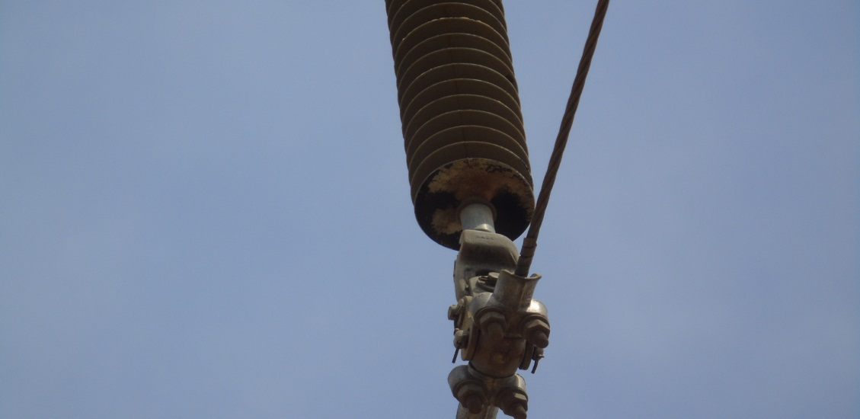 ENQUADRAR A FOTO À ESSE ESPAÇO, OBEDECENDO AS DIMENSÕES. Para inserir e configurar a foto, siga as orientações que se encontram no campo passo-a-passo, caso esteja oculto, clique no [2] ao lado da coluna A do cabeçalho para reexibir. |  |  |  |  | ENQUADRAR A FOTO À ESSE ESPAÇO, OBEDECENDO AS DIMENSÕES. Para inserir e configurar a foto, siga as orientações que se encontram no campo passo-a-passo, caso esteja oculto, clique no [2] ao lado da coluna A do cabeçalho para reexibir.

REGISTRO CENÁRIO ANTES |  |  |  |  | REGISTRO CENÁRIO DEPOIS
CÓDIGO DO DEFEITO | SUBGRUPO | DESCRIÇÃO DO DEFEITO |  | SERVIÇO A REALIZAR | OBSERVAÇÃO | PRIRIDADE | ESTRUTURA/Nº DA ESTRUTURA | DATA DA CORREÇÃO

IS16 | POLIMÉRICO | MUITO CHAMUSCADO - POLIMÉRICO |  | SUBSTITUIR ISOLADOR | FASE A | P2 | YS1-26/2
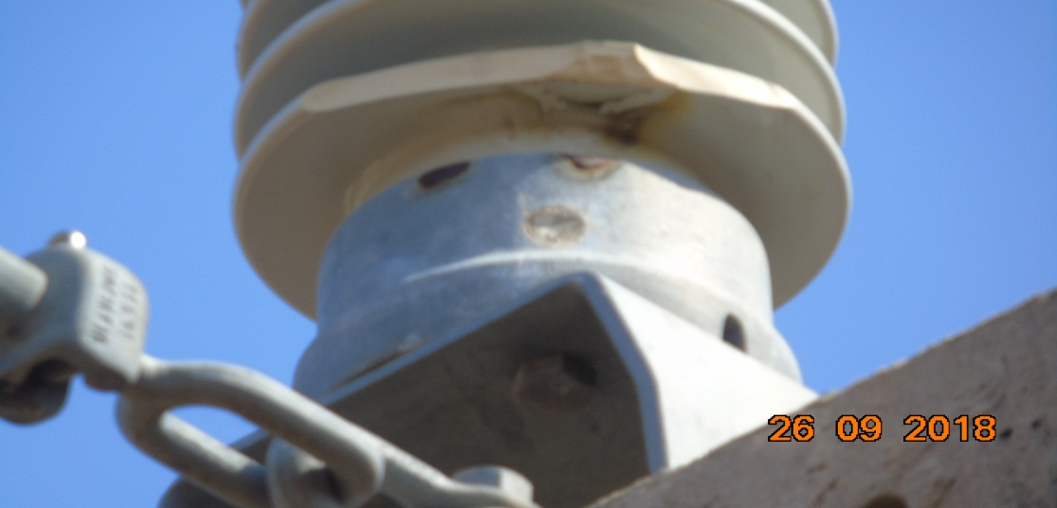 ENQUADRAR A FOTO À ESSE ESPAÇO, OBEDECENDO AS DIMENSÕES. Para inserir e configurar a foto, siga as orientações que se encontram no campo passo-a-passo, caso esteja oculto, clique no [2] ao lado da coluna A do cabeçalho para reexibir. |  |  |  |  | ENQUADRAR A FOTO À ESSE ESPAÇO, OBEDECENDO AS DIMENSÕES. Para inserir e configurar a foto, siga as orientações que se encontram no campo passo-a-passo, caso esteja oculto, clique no [2] ao lado da coluna A do cabeçalho para reexibir.

REGISTRO CENÁRIO ANTES |  |  |  |  | REGISTRO CENÁRIO DEPOIS
CÓDIGO DO DEFEITO | SUBGRUPO | DESCRIÇÃO DO DEFEITO |  | SERVIÇO A REALIZAR | OBSERVAÇÃO | PRIRIDADE | ESTRUTURA/Nº DA ESTRUTURA | DATA DA CORREÇÃO

IS16 | POLIMÉRICO | MUITO CHAMUSCADO - POLIMÉRICO |  | SUBSTITUIR ISOLADOR | FASES ABC | P2 | YS1-44/1
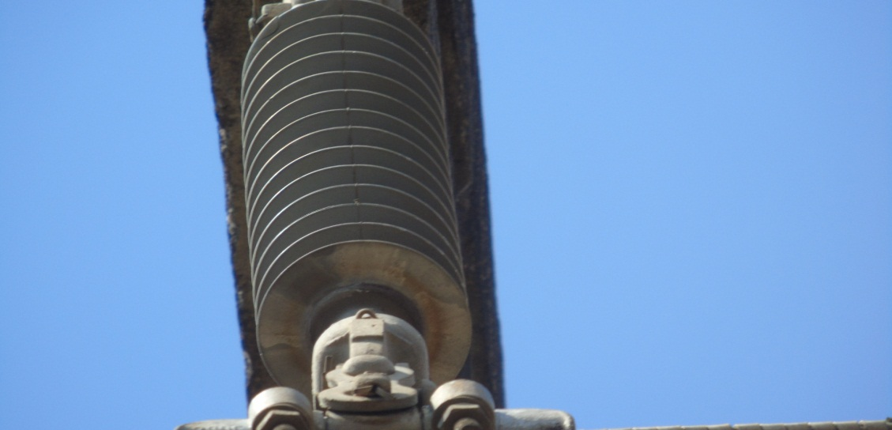 ENQUADRAR A FOTO À ESSE ESPAÇO, OBEDECENDO AS DIMENSÕES. Para inserir e configurar a foto, siga as orientações que se encontram no campo passo-a-passo, caso esteja oculto, clique no [2] ao lado da coluna A do cabeçalho para reexibir. |  |  |  |  | ENQUADRAR A FOTO À ESSE ESPAÇO, OBEDECENDO AS DIMENSÕES. Para inserir e configurar a foto, siga as orientações que se encontram no campo passo-a-passo, caso esteja oculto, clique no [2] ao lado da coluna A do cabeçalho para reexibir.

REGISTRO CENÁRIO ANTES |  |  |  |  | REGISTRO CENÁRIO DEPOIS
CÓDIGO DO DEFEITO | SUBGRUPO | DESCRIÇÃO DO DEFEITO |  | SERVIÇO A REALIZAR | OBSERVAÇÃO | PRIRIDADE | ESTRUTURA/Nº DA ESTRUTURA | DATA DA CORREÇÃO

IS16 | POLIMÉRICO | MUITO CHAMUSCADO - POLIMÉRICO |  | SUBSTITUIR ISOLADOR | FASES ABC | P2 | YS1-43/5
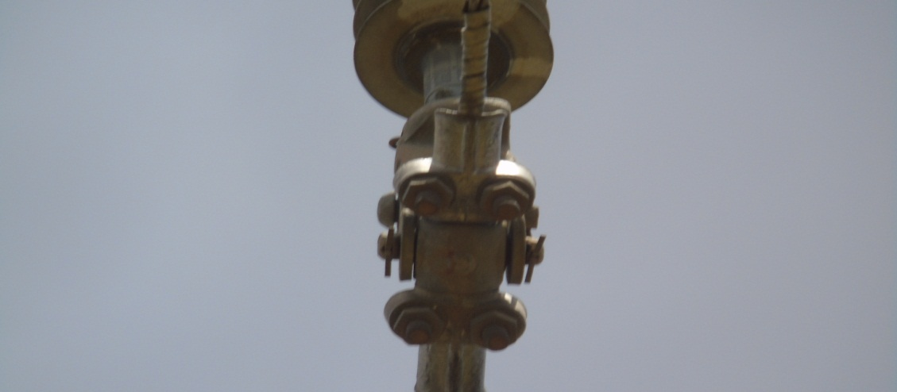 ENQUADRAR A FOTO À ESSE ESPAÇO, OBEDECENDO AS DIMENSÕES. Para inserir e configurar a foto, siga as orientações que se encontram no campo passo-a-passo, caso esteja oculto, clique no [2] ao lado da coluna A do cabeçalho para reexibir. |  |  |  |  | ENQUADRAR A FOTO À ESSE ESPAÇO, OBEDECENDO AS DIMENSÕES. Para inserir e configurar a foto, siga as orientações que se encontram no campo passo-a-passo, caso esteja oculto, clique no [2] ao lado da coluna A do cabeçalho para reexibir.

REGISTRO CENÁRIO ANTES |  |  |  |  | REGISTRO CENÁRIO DEPOIS
CÓDIGO DO DEFEITO | SUBGRUPO | DESCRIÇÃO DO DEFEITO |  | SERVIÇO A REALIZAR | OBSERVAÇÃO | PRIRIDADE | ESTRUTURA/Nº DA ESTRUTURA | DATA DA CORREÇÃO

AF01 | ÁRVORE | ÁRV. DENTRO DA FAIXA-DIST. CONDUT. > 1,5M |  | PODAR ÁRVORE | 1 ÁRVORE | P2 | YS1-PR-0/5
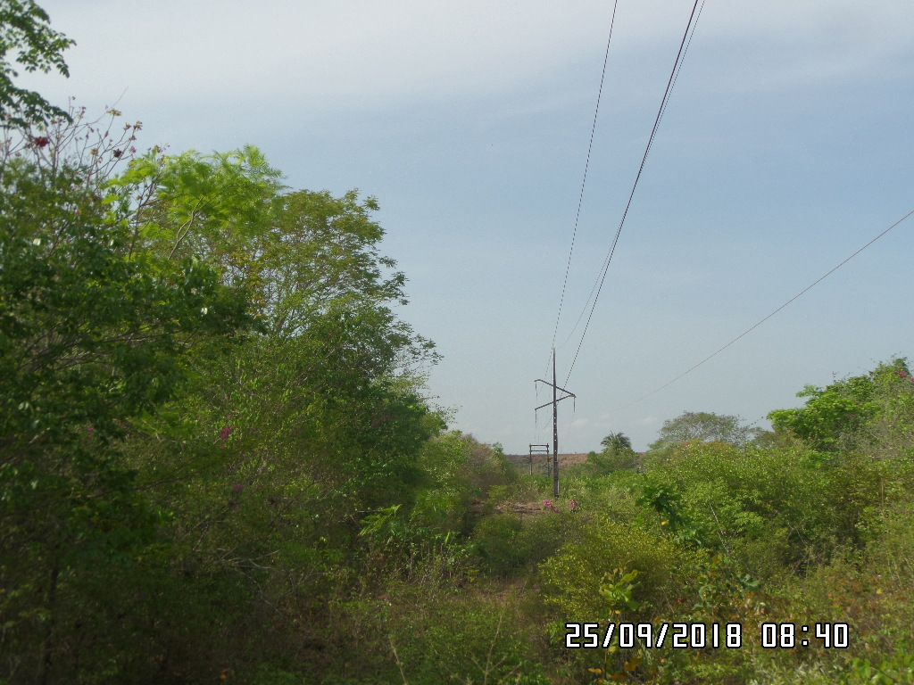 ENQUADRAR A FOTO À ESSE ESPAÇO, OBEDECENDO AS DIMENSÕES. Para inserir e configurar a foto, siga as orientações que se encontram no campo passo-a-passo, caso esteja oculto, clique no [2] ao lado da coluna A do cabeçalho para reexibir. |  |  |  |  | ENQUADRAR A FOTO À ESSE ESPAÇO, OBEDECENDO AS DIMENSÕES. Para inserir e configurar a foto, siga as orientações que se encontram no campo passo-a-passo, caso esteja oculto, clique no [2] ao lado da coluna A do cabeçalho para reexibir.

REGISTRO CENÁRIO ANTES |  |  |  |  | REGISTRO CENÁRIO DEPOIS
CÓDIGO DO DEFEITO | SUBGRUPO | DESCRIÇÃO DO DEFEITO |  | SERVIÇO A REALIZAR | OBSERVAÇÃO | PRIRIDADE | ESTRUTURA/Nº DA ESTRUTURA | DATA DA CORREÇÃO

IS16 | POLIMÉRICO | MUITO CHAMUSCADO - POLIMÉRICO |  | SUBSTITUIR ISOLADOR | FASE B | P2 | YS1-3/4
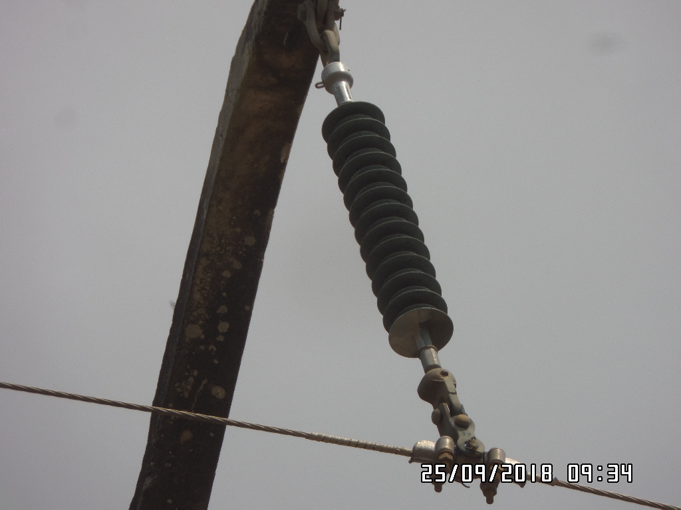 ENQUADRAR A FOTO À ESSE ESPAÇO, OBEDECENDO AS DIMENSÕES. Para inserir e configurar a foto, siga as orientações que se encontram no campo passo-a-passo, caso esteja oculto, clique no [2] ao lado da coluna A do cabeçalho para reexibir. |  |  |  |  | ENQUADRAR A FOTO À ESSE ESPAÇO, OBEDECENDO AS DIMENSÕES. Para inserir e configurar a foto, siga as orientações que se encontram no campo passo-a-passo, caso esteja oculto, clique no [2] ao lado da coluna A do cabeçalho para reexibir.

REGISTRO CENÁRIO ANTES |  |  |  |  | REGISTRO CENÁRIO DEPOIS
CÓDIGO DO DEFEITO | SUBGRUPO | DESCRIÇÃO DO DEFEITO |  | SERVIÇO A REALIZAR | OBSERVAÇÃO | PRIRIDADE | ESTRUTURA/Nº DA ESTRUTURA | DATA DA CORREÇÃO

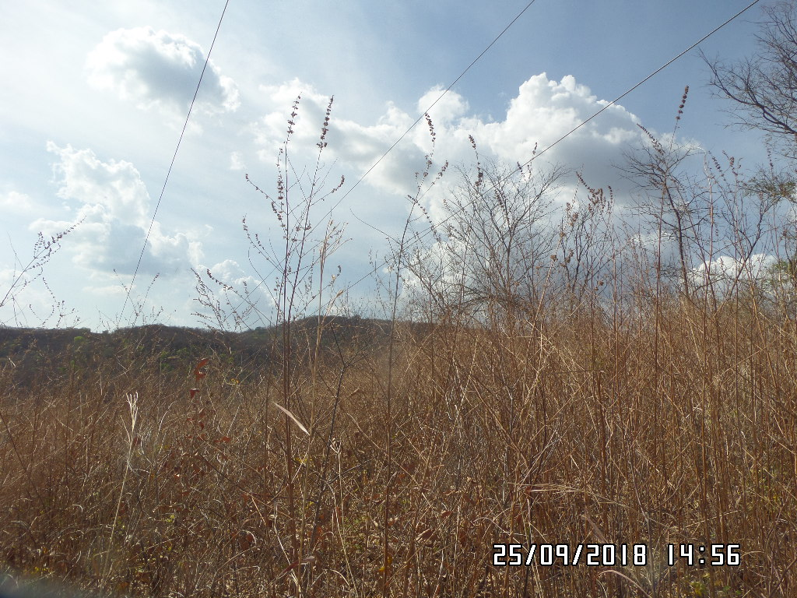
CB04 | CABO | CABO VÃO BAIXO |  | TENSIONAR CABO | CABO COM 4 METROS DE ALTURA | A | YS1-16/3
ENQUADRAR A FOTO À ESSE ESPAÇO, OBEDECENDO AS DIMENSÕES. Para inserir e configurar a foto, siga as orientações que se encontram no campo passo-a-passo, caso esteja oculto, clique no [2] ao lado da coluna A do cabeçalho para reexibir. |  |  |  |  | ENQUADRAR A FOTO À ESSE ESPAÇO, OBEDECENDO AS DIMENSÕES. Para inserir e configurar a foto, siga as orientações que se encontram no campo passo-a-passo, caso esteja oculto, clique no [2] ao lado da coluna A do cabeçalho para reexibir.

REGISTRO CENÁRIO ANTES |  |  |  |  | REGISTRO CENÁRIO DEPOIS
CÓDIGO DO DEFEITO | SUBGRUPO | DESCRIÇÃO DO DEFEITO |  | SERVIÇO A REALIZAR | OBSERVAÇÃO | PRIRIDADE | ESTRUTURA/Nº DA ESTRUTURA | DATA DA CORREÇÃO

IS16 | POLIMÉRICO | MUITO CHAMUSCADO - POLIMÉRICO |  | SUBSTITUIR ISOLADOR | FASES ABC | P2 | YS1-47/4
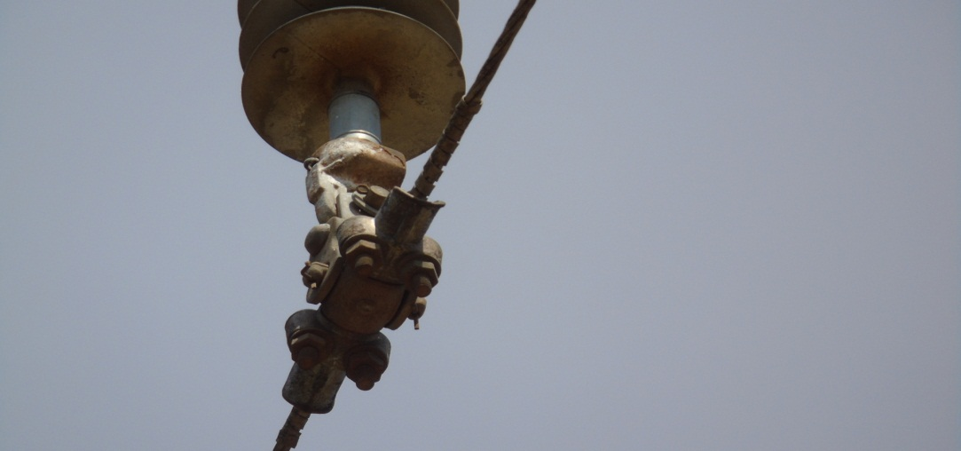 ENQUADRAR A FOTO À ESSE ESPAÇO, OBEDECENDO AS DIMENSÕES. Para inserir e configurar a foto, siga as orientações que se encontram no campo passo-a-passo, caso esteja oculto, clique no [2] ao lado da coluna A do cabeçalho para reexibir. |  |  |  |  | ENQUADRAR A FOTO À ESSE ESPAÇO, OBEDECENDO AS DIMENSÕES. Para inserir e configurar a foto, siga as orientações que se encontram no campo passo-a-passo, caso esteja oculto, clique no [2] ao lado da coluna A do cabeçalho para reexibir.

REGISTRO CENÁRIO ANTES |  |  |  |  | REGISTRO CENÁRIO DEPOIS
CÓDIGO DO DEFEITO | SUBGRUPO | DESCRIÇÃO DO DEFEITO |  | SERVIÇO A REALIZAR | OBSERVAÇÃO | PRIRIDADE | ESTRUTURA/Nº DA ESTRUTURA | DATA DA CORREÇÃO

IS19 | VIDRO | MUITO CHAMUSCADO - VIDRO |  | SUBSTITUIR ISOLADOR | 2 ISOLADORES QUEBRADOS DENTRO DA SE PARAIBANO | P2 | ELH-63/4
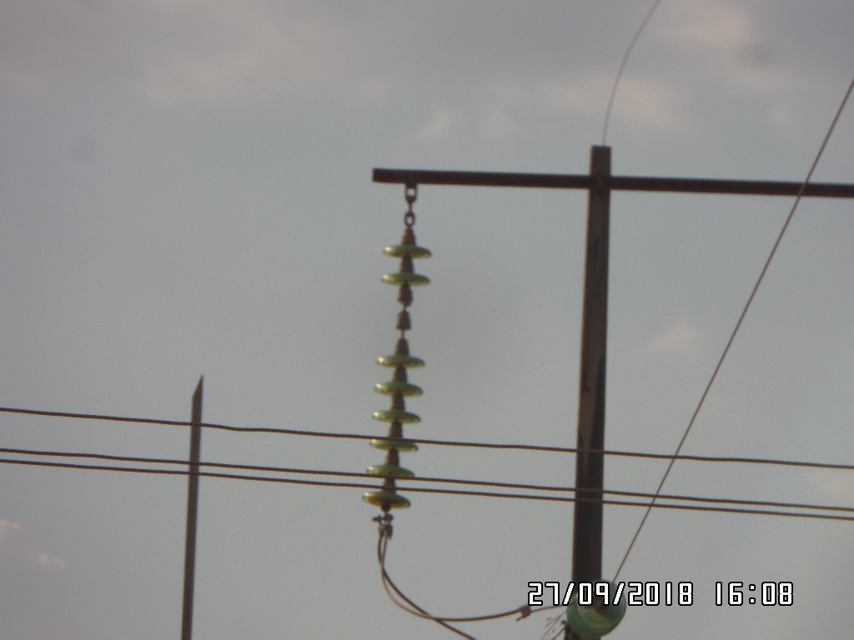 ENQUADRAR A FOTO À ESSE ESPAÇO, OBEDECENDO AS DIMENSÕES. Para inserir e configurar a foto, siga as orientações que se encontram no campo passo-a-passo, caso esteja oculto, clique no [2] ao lado da coluna A do cabeçalho para reexibir. |  |  |  |  | ENQUADRAR A FOTO À ESSE ESPAÇO, OBEDECENDO AS DIMENSÕES. Para inserir e configurar a foto, siga as orientações que se encontram no campo passo-a-passo, caso esteja oculto, clique no [2] ao lado da coluna A do cabeçalho para reexibir.

REGISTRO CENÁRIO ANTES |  |  |  |  | REGISTRO CENÁRIO DEPOIS
CÓDIGO DO DEFEITO | SUBGRUPO | DESCRIÇÃO DO DEFEITO |  | SERVIÇO A REALIZAR | OBSERVAÇÃO | PRIRIDADE | ESTRUTURA/Nº DA ESTRUTURA | DATA DA CORREÇÃO

IS16 | POLIMÉRICO | MUITO CHAMUSCADO - POLIMÉRICO |  | SUBSTITUIR ISOLADOR | FASES BC ISOL. FAZEM DIVISÃO DE LINHAS UBE02J3 E SJP02L1. | P2 | YS1-4/6
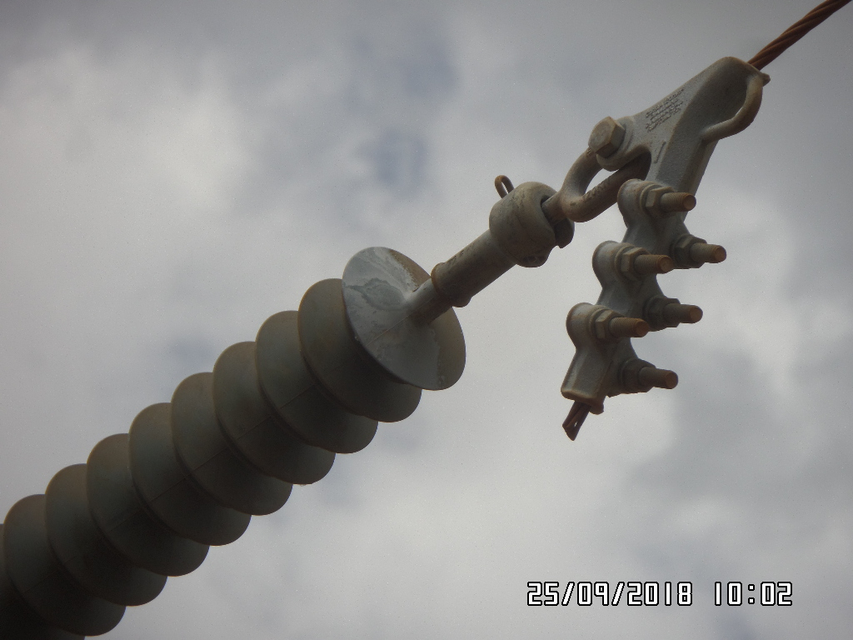 ENQUADRAR A FOTO À ESSE ESPAÇO, OBEDECENDO AS DIMENSÕES. Para inserir e configurar a foto, siga as orientações que se encontram no campo passo-a-passo, caso esteja oculto, clique no [2] ao lado da coluna A do cabeçalho para reexibir. |  |  |  |  | ENQUADRAR A FOTO À ESSE ESPAÇO, OBEDECENDO AS DIMENSÕES. Para inserir e configurar a foto, siga as orientações que se encontram no campo passo-a-passo, caso esteja oculto, clique no [2] ao lado da coluna A do cabeçalho para reexibir.

REGISTRO CENÁRIO ANTES |  |  |  |  | REGISTRO CENÁRIO DEPOIS
CÓDIGO DO DEFEITO | SUBGRUPO | DESCRIÇÃO DO DEFEITO |  | SERVIÇO A REALIZAR | OBSERVAÇÃO | PRIRIDADE | ESTRUTURA/Nº DA ESTRUTURA | DATA DA CORREÇÃO

ENQUADRAR A FOTO À ESSE ESPAÇO, OBEDECENDO AS DIMENSÕES. Para inserir e configurar a foto, siga as orientações que se encontram no campo passo-a-passo, caso esteja oculto, clique no [2] ao lado da coluna A do cabeçalho para reexibir. |  |  |  |  | ENQUADRAR A FOTO À ESSE ESPAÇO, OBEDECENDO AS DIMENSÕES. Para inserir e configurar a foto, siga as orientações que se encontram no campo passo-a-passo, caso esteja oculto, clique no [2] ao lado da coluna A do cabeçalho para reexibir.

REGISTRO CENÁRIO ANTES |  |  |  |  | REGISTRO CENÁRIO DEPOIS
CÓDIGO DO DEFEITO | SUBGRUPO | DESCRIÇÃO DO DEFEITO |  | SERVIÇO A REALIZAR | OBSERVAÇÃO | PRIRIDADE | ESTRUTURA/Nº DA ESTRUTURA | DATA DA CORREÇÃO

ENQUADRAR A FOTO À ESSE ESPAÇO, OBEDECENDO AS DIMENSÕES. Para inserir e configurar a foto, siga as orientações que se encontram no campo passo-a-passo, caso esteja oculto, clique no [2] ao lado da coluna A do cabeçalho para reexibir. |  |  |  |  | ENQUADRAR A FOTO À ESSE ESPAÇO, OBEDECENDO AS DIMENSÕES. Para inserir e configurar a foto, siga as orientações que se encontram no campo passo-a-passo, caso esteja oculto, clique no [2] ao lado da coluna A do cabeçalho para reexibir.

REGISTRO CENÁRIO ANTES |  |  |  |  | REGISTRO CENÁRIO DEPOIS
CÓDIGO DO DEFEITO | SUBGRUPO | DESCRIÇÃO DO DEFEITO |  | SERVIÇO A REALIZAR | OBSERVAÇÃO | PRIRIDADE | ESTRUTURA/Nº DA ESTRUTURA | DATA DA CORREÇÃO

ENQUADRAR A FOTO À ESSE ESPAÇO, OBEDECENDO AS DIMENSÕES. Para inserir e configurar a foto, siga as orientações que se encontram no campo passo-a-passo, caso esteja oculto, clique no [2] ao lado da coluna A do cabeçalho para reexibir. |  |  |  |  | ENQUADRAR A FOTO À ESSE ESPAÇO, OBEDECENDO AS DIMENSÕES. Para inserir e configurar a foto, siga as orientações que se encontram no campo passo-a-passo, caso esteja oculto, clique no [2] ao lado da coluna A do cabeçalho para reexibir.

REGISTRO CENÁRIO ANTES |  |  |  |  | REGISTRO CENÁRIO DEPOIS
CÓDIGO DO DEFEITO | SUBGRUPO | DESCRIÇÃO DO DEFEITO |  | SERVIÇO A REALIZAR | OBSERVAÇÃO | PRIRIDADE | ESTRUTURA/Nº DA ESTRUTURA | DATA DA CORREÇÃO

ENQUADRAR A FOTO À ESSE ESPAÇO, OBEDECENDO AS DIMENSÕES. Para inserir e configurar a foto, siga as orientações que se encontram no campo passo-a-passo, caso esteja oculto, clique no [2] ao lado da coluna A do cabeçalho para reexibir. |  |  |  |  | ENQUADRAR A FOTO À ESSE ESPAÇO, OBEDECENDO AS DIMENSÕES. Para inserir e configurar a foto, siga as orientações que se encontram no campo passo-a-passo, caso esteja oculto, clique no [2] ao lado da coluna A do cabeçalho para reexibir.

REGISTRO CENÁRIO ANTES |  |  |  |  | REGISTRO CENÁRIO DEPOIS
CÓDIGO DO DEFEITO | SUBGRUPO | DESCRIÇÃO DO DEFEITO |  | SERVIÇO A REALIZAR | OBSERVAÇÃO | PRIRIDADE | ESTRUTURA/Nº DA ESTRUTURA | DATA DA CORREÇÃO

ENQUADRAR A FOTO À ESSE ESPAÇO, OBEDECENDO AS DIMENSÕES. Para inserir e configurar a foto, siga as orientações que se encontram no campo passo-a-passo, caso esteja oculto, clique no [2] ao lado da coluna A do cabeçalho para reexibir. |  |  |  |  | ENQUADRAR A FOTO À ESSE ESPAÇO, OBEDECENDO AS DIMENSÕES. Para inserir e configurar a foto, siga as orientações que se encontram no campo passo-a-passo, caso esteja oculto, clique no [2] ao lado da coluna A do cabeçalho para reexibir.

REGISTRO CENÁRIO ANTES |  |  |  |  | REGISTRO CENÁRIO DEPOIS
CÓDIGO DO DEFEITO | SUBGRUPO | DESCRIÇÃO DO DEFEITO |  | SERVIÇO A REALIZAR | OBSERVAÇÃO | PRIRIDADE | ESTRUTURA/Nº DA ESTRUTURA | DATA DA CORREÇÃO

ENQUADRAR A FOTO À ESSE ESPAÇO, OBEDECENDO AS DIMENSÕES. Para inserir e configurar a foto, siga as orientações que se encontram no campo passo-a-passo, caso esteja oculto, clique no [2] ao lado da coluna A do cabeçalho para reexibir. |  |  |  |  | ENQUADRAR A FOTO À ESSE ESPAÇO, OBEDECENDO AS DIMENSÕES. Para inserir e configurar a foto, siga as orientações que se encontram no campo passo-a-passo, caso esteja oculto, clique no [2] ao lado da coluna A do cabeçalho para reexibir.

REGISTRO CENÁRIO ANTES |  |  |  |  | REGISTRO CENÁRIO DEPOIS
CÓDIGO DO DEFEITO | SUBGRUPO | DESCRIÇÃO DO DEFEITO |  | SERVIÇO A REALIZAR | OBSERVAÇÃO | PRIRIDADE | ESTRUTURA/Nº DA ESTRUTURA | DATA DA CORREÇÃO

ENQUADRAR A FOTO À ESSE ESPAÇO, OBEDECENDO AS DIMENSÕES. Para inserir e configurar a foto, siga as orientações que se encontram no campo passo-a-passo, caso esteja oculto, clique no [2] ao lado da coluna A do cabeçalho para reexibir. |  |  |  |  | ENQUADRAR A FOTO À ESSE ESPAÇO, OBEDECENDO AS DIMENSÕES. Para inserir e configurar a foto, siga as orientações que se encontram no campo passo-a-passo, caso esteja oculto, clique no [2] ao lado da coluna A do cabeçalho para reexibir.

REGISTRO CENÁRIO ANTES |  |  |  |  | REGISTRO CENÁRIO DEPOIS
CÓDIGO DO DEFEITO | SUBGRUPO | DESCRIÇÃO DO DEFEITO |  | SERVIÇO A REALIZAR | OBSERVAÇÃO | PRIRIDADE | ESTRUTURA/Nº DA ESTRUTURA | DATA DA CORREÇÃO

ENQUADRAR A FOTO À ESSE ESPAÇO, OBEDECENDO AS DIMENSÕES. Para inserir e configurar a foto, siga as orientações que se encontram no campo passo-a-passo, caso esteja oculto, clique no [2] ao lado da coluna A do cabeçalho para reexibir. |  |  |  |  | ENQUADRAR A FOTO À ESSE ESPAÇO, OBEDECENDO AS DIMENSÕES. Para inserir e configurar a foto, siga as orientações que se encontram no campo passo-a-passo, caso esteja oculto, clique no [2] ao lado da coluna A do cabeçalho para reexibir.

REGISTRO CENÁRIO ANTES |  |  |  |  | REGISTRO CENÁRIO DEPOIS
CÓDIGO DO DEFEITO | SUBGRUPO | DESCRIÇÃO DO DEFEITO |  | SERVIÇO A REALIZAR | OBSERVAÇÃO | PRIRIDADE | ESTRUTURA/Nº DA ESTRUTURA | DATA DA CORREÇÃO

ENQUADRAR A FOTO À ESSE ESPAÇO, OBEDECENDO AS DIMENSÕES. Para inserir e configurar a foto, siga as orientações que se encontram no campo passo-a-passo, caso esteja oculto, clique no [2] ao lado da coluna A do cabeçalho para reexibir. |  |  |  |  | ENQUADRAR A FOTO À ESSE ESPAÇO, OBEDECENDO AS DIMENSÕES. Para inserir e configurar a foto, siga as orientações que se encontram no campo passo-a-passo, caso esteja oculto, clique no [2] ao lado da coluna A do cabeçalho para reexibir.

REGISTRO CENÁRIO ANTES |  |  |  |  | REGISTRO CENÁRIO DEPOIS
CÓDIGO DO DEFEITO | SUBGRUPO | DESCRIÇÃO DO DEFEITO |  | SERVIÇO A REALIZAR | OBSERVAÇÃO | PRIRIDADE | ESTRUTURA/Nº DA ESTRUTURA | DATA DA CORREÇÃO

ENQUADRAR A FOTO À ESSE ESPAÇO, OBEDECENDO AS DIMENSÕES. Para inserir e configurar a foto, siga as orientações que se encontram no campo passo-a-passo, caso esteja oculto, clique no [2] ao lado da coluna A do cabeçalho para reexibir. |  |  |  |  | ENQUADRAR A FOTO À ESSE ESPAÇO, OBEDECENDO AS DIMENSÕES. Para inserir e configurar a foto, siga as orientações que se encontram no campo passo-a-passo, caso esteja oculto, clique no [2] ao lado da coluna A do cabeçalho para reexibir.

REGISTRO CENÁRIO ANTES |  |  |  |  | REGISTRO CENÁRIO DEPOIS
CÓDIGO DO DEFEITO | SUBGRUPO | DESCRIÇÃO DO DEFEITO |  | SERVIÇO A REALIZAR | OBSERVAÇÃO | PRIRIDADE | ESTRUTURA/Nº DA ESTRUTURA | DATA DA CORREÇÃO

ENQUADRAR A FOTO À ESSE ESPAÇO, OBEDECENDO AS DIMENSÕES. Para inserir e configurar a foto, siga as orientações que se encontram no campo passo-a-passo, caso esteja oculto, clique no [2] ao lado da coluna A do cabeçalho para reexibir. |  |  |  |  | ENQUADRAR A FOTO À ESSE ESPAÇO, OBEDECENDO AS DIMENSÕES. Para inserir e configurar a foto, siga as orientações que se encontram no campo passo-a-passo, caso esteja oculto, clique no [2] ao lado da coluna A do cabeçalho para reexibir.

REGISTRO CENÁRIO ANTES |  |  |  |  | REGISTRO CENÁRIO DEPOIS
CÓDIGO DO DEFEITO | SUBGRUPO | DESCRIÇÃO DO DEFEITO |  | SERVIÇO A REALIZAR | OBSERVAÇÃO | PRIRIDADE | ESTRUTURA/Nº DA ESTRUTURA | DATA DA CORREÇÃO

 |  |  |  |  |  |  | 0
ENQUADRAR A FOTO À ESSE ESPAÇO, OBEDECENDO AS DIMENSÕES. Para inserir e configurar a foto, siga as orientações que se encontram no campo passo-a-passo, caso esteja oculto, clique no [2] ao lado da coluna A do cabeçalho para reexibir. |  |  |  |  | ENQUADRAR A FOTO À ESSE ESPAÇO, OBEDECENDO AS DIMENSÕES. Para inserir e configurar a foto, siga as orientações que se encontram no campo passo-a-passo, caso esteja oculto, clique no [2] ao lado da coluna A do cabeçalho para reexibir.

REGISTRO CENÁRIO ANTES |  |  |  |  | REGISTRO CENÁRIO DEPOIS
CÓDIGO DO DEFEITO | SUBGRUPO | DESCRIÇÃO DO DEFEITO |  | SERVIÇO A REALIZAR | OBSERVAÇÃO | PRIRIDADE | ESTRUTURA/Nº DA ESTRUTURA | DATA DA CORREÇÃO

ENQUADRAR A FOTO À ESSE ESPAÇO, OBEDECENDO AS DIMENSÕES. Para inserir e configurar a foto, siga as orientações que se encontram no campo passo-a-passo, caso esteja oculto, clique no [2] ao lado da coluna A do cabeçalho para reexibir. |  |  |  |  | ENQUADRAR A FOTO À ESSE ESPAÇO, OBEDECENDO AS DIMENSÕES. Para inserir e configurar a foto, siga as orientações que se encontram no campo passo-a-passo, caso esteja oculto, clique no [2] ao lado da coluna A do cabeçalho para reexibir.

REGISTRO CENÁRIO ANTES |  |  |  |  | REGISTRO CENÁRIO DEPOIS
CÓDIGO DO DEFEITO | SUBGRUPO | DESCRIÇÃO DO DEFEITO |  | SERVIÇO A REALIZAR | OBSERVAÇÃO | PRIRIDADE | ESTRUTURA/Nº DA ESTRUTURA | DATA DA CORREÇÃO

ENQUADRAR A FOTO À ESSE ESPAÇO, OBEDECENDO AS DIMENSÕES. Para inserir e configurar a foto, siga as orientações que se encontram no campo passo-a-passo, caso esteja oculto, clique no [2] ao lado da coluna A do cabeçalho para reexibir. |  |  |  |  | ENQUADRAR A FOTO À ESSE ESPAÇO, OBEDECENDO AS DIMENSÕES. Para inserir e configurar a foto, siga as orientações que se encontram no campo passo-a-passo, caso esteja oculto, clique no [2] ao lado da coluna A do cabeçalho para reexibir.

REGISTRO CENÁRIO ANTES |  |  |  |  | REGISTRO CENÁRIO DEPOIS
CÓDIGO DO DEFEITO | SUBGRUPO | DESCRIÇÃO DO DEFEITO |  | SERVIÇO A REALIZAR | OBSERVAÇÃO | PRIRIDADE | ESTRUTURA/Nº DA ESTRUTURA | DATA DA CORREÇÃO

 |  |  |  |  | 0
ENQUADRAR A FOTO À ESSE ESPAÇO, OBEDECENDO AS DIMENSÕES. Para inserir e configurar a foto, siga as orientações que se encontram no campo passo-a-passo, caso esteja oculto, clique no [2] ao lado da coluna A do cabeçalho para reexibir. |  |  |  |  | ENQUADRAR A FOTO À ESSE ESPAÇO, OBEDECENDO AS DIMENSÕES. Para inserir e configurar a foto, siga as orientações que se encontram no campo passo-a-passo, caso esteja oculto, clique no [2] ao lado da coluna A do cabeçalho para reexibir.

REGISTRO CENÁRIO ANTES |  |  |  |  | REGISTRO CENÁRIO DEPOIS
CÓDIGO DO DEFEITO | SUBGRUPO | DESCRIÇÃO DO DEFEITO |  | SERVIÇO A REALIZAR | OBSERVAÇÃO | PRIRIDADE | ESTRUTURA/Nº DA ESTRUTURA | DATA DA CORREÇÃO

ENQUADRAR A FOTO À ESSE ESPAÇO, OBEDECENDO AS DIMENSÕES. Para inserir e configurar a foto, siga as orientações que se encontram no campo passo-a-passo, caso esteja oculto, clique no [2] ao lado da coluna A do cabeçalho para reexibir. |  |  |  |  | ENQUADRAR A FOTO À ESSE ESPAÇO, OBEDECENDO AS DIMENSÕES. Para inserir e configurar a foto, siga as orientações que se encontram no campo passo-a-passo, caso esteja oculto, clique no [2] ao lado da coluna A do cabeçalho para reexibir.

REGISTRO CENÁRIO ANTES |  |  |  |  | REGISTRO CENÁRIO DEPOIS
CÓDIGO DO DEFEITO | SUBGRUPO | DESCRIÇÃO DO DEFEITO |  | SERVIÇO A REALIZAR | OBSERVAÇÃO | PRIRIDADE | ESTRUTURA/Nº DA ESTRUTURA | DATA DA CORREÇÃO

ENQUADRAR A FOTO À ESSE ESPAÇO, OBEDECENDO AS DIMENSÕES. Para inserir e configurar a foto, siga as orientações que se encontram no campo passo-a-passo, caso esteja oculto, clique no [2] ao lado da coluna A do cabeçalho para reexibir. |  |  |  |  | ENQUADRAR A FOTO À ESSE ESPAÇO, OBEDECENDO AS DIMENSÕES. Para inserir e configurar a foto, siga as orientações que se encontram no campo passo-a-passo, caso esteja oculto, clique no [2] ao lado da coluna A do cabeçalho para reexibir.

REGISTRO CENÁRIO ANTES |  |  |  |  | REGISTRO CENÁRIO DEPOIS
CÓDIGO DO DEFEITO | SUBGRUPO | DESCRIÇÃO DO DEFEITO |  | SERVIÇO A REALIZAR | OBSERVAÇÃO | PRIRIDADE | ESTRUTURA/Nº DA ESTRUTURA | DATA DA CORREÇÃO

 |  |  |  |  |  |  | 0
ENQUADRAR A FOTO À ESSE ESPAÇO, OBEDECENDO AS DIMENSÕES. Para inserir e configurar a foto, siga as orientações que se encontram no campo passo-a-passo, caso esteja oculto, clique no [2] ao lado da coluna A do cabeçalho para reexibir. |  |  |  |  | ENQUADRAR A FOTO À ESSE ESPAÇO, OBEDECENDO AS DIMENSÕES. Para inserir e configurar a foto, siga as orientações que se encontram no campo passo-a-passo, caso esteja oculto, clique no [2] ao lado da coluna A do cabeçalho para reexibir.

REGISTRO CENÁRIO ANTES |  |  |  |  | REGISTRO CENÁRIO DEPOIS
CÓDIGO DO DEFEITO | SUBGRUPO | DESCRIÇÃO DO DEFEITO |  | SERVIÇO A REALIZAR | OBSERVAÇÃO | PRIRIDADE | ESTRUTURA/Nº DA ESTRUTURA | DATA DA CORREÇÃO

ENQUADRAR A FOTO À ESSE ESPAÇO, OBEDECENDO AS DIMENSÕES. Para inserir e configurar a foto, siga as orientações que se encontram no campo passo-a-passo, caso esteja oculto, clique no [2] ao lado da coluna A do cabeçalho para reexibir. |  |  |  |  | ENQUADRAR A FOTO À ESSE ESPAÇO, OBEDECENDO AS DIMENSÕES. Para inserir e configurar a foto, siga as orientações que se encontram no campo passo-a-passo, caso esteja oculto, clique no [2] ao lado da coluna A do cabeçalho para reexibir.

REGISTRO CENÁRIO ANTES |  |  |  |  | REGISTRO CENÁRIO DEPOIS
CÓDIGO DO DEFEITO | SUBGRUPO | DESCRIÇÃO DO DEFEITO |  | SERVIÇO A REALIZAR | OBSERVAÇÃO | PRIRIDADE | ESTRUTURA/Nº DA ESTRUTURA | DATA DA CORREÇÃO

ENQUADRAR A FOTO À ESSE ESPAÇO, OBEDECENDO AS DIMENSÕES. Para inserir e configurar a foto, siga as orientações que se encontram no campo passo-a-passo, caso esteja oculto, clique no [2] ao lado da coluna A do cabeçalho para reexibir. |  |  |  |  | ENQUADRAR A FOTO À ESSE ESPAÇO, OBEDECENDO AS DIMENSÕES. Para inserir e configurar a foto, siga as orientações que se encontram no campo passo-a-passo, caso esteja oculto, clique no [2] ao lado da coluna A do cabeçalho para reexibir.

REGISTRO CENÁRIO ANTES |  |  |  |  | REGISTRO CENÁRIO DEPOIS
CÓDIGO DO DEFEITO | SUBGRUPO | DESCRIÇÃO DO DEFEITO |  | SERVIÇO A REALIZAR | OBSERVAÇÃO | PRIRIDADE | ESTRUTURA/Nº DA ESTRUTURA | DATA DA CORREÇÃO

ENQUADRAR A FOTO À ESSE ESPAÇO, OBEDECENDO AS DIMENSÕES. Para inserir e configurar a foto, siga as orientações que se encontram no campo passo-a-passo, caso esteja oculto, clique no [2] ao lado da coluna A do cabeçalho para reexibir. |  |  |  |  | ENQUADRAR A FOTO À ESSE ESPAÇO, OBEDECENDO AS DIMENSÕES. Para inserir e configurar a foto, siga as orientações que se encontram no campo passo-a-passo, caso esteja oculto, clique no [2] ao lado da coluna A do cabeçalho para reexibir.

REGISTRO CENÁRIO ANTES |  |  |  |  | REGISTRO CENÁRIO DEPOIS
CÓDIGO DO DEFEITO | SUBGRUPO | DESCRIÇÃO DO DEFEITO |  | SERVIÇO A REALIZAR | OBSERVAÇÃO | PRIRIDADE | ESTRUTURA/Nº DA ESTRUTURA | DATA DA CORREÇÃO

ENQUADRAR A FOTO À ESSE ESPAÇO, OBEDECENDO AS DIMENSÕES. Para inserir e configurar a foto, siga as orientações que se encontram no campo passo-a-passo, caso esteja oculto, clique no [2] ao lado da coluna A do cabeçalho para reexibir. |  |  |  |  | ENQUADRAR A FOTO À ESSE ESPAÇO, OBEDECENDO AS DIMENSÕES. Para inserir e configurar a foto, siga as orientações que se encontram no campo passo-a-passo, caso esteja oculto, clique no [2] ao lado da coluna A do cabeçalho para reexibir.

REGISTRO CENÁRIO ANTES |  |  |  |  | REGISTRO CENÁRIO DEPOIS
CÓDIGO DO DEFEITO | SUBGRUPO | DESCRIÇÃO DO DEFEITO |  | SERVIÇO A REALIZAR | OBSERVAÇÃO | PRIRIDADE | ESTRUTURA/Nº DA ESTRUTURA | DATA DA CORREÇÃO

ENQUADRAR A FOTO À ESSE ESPAÇO, OBEDECENDO AS DIMENSÕES. Para inserir e configurar a foto, siga as orientações que se encontram no campo passo-a-passo, caso esteja oculto, clique no [2] ao lado da coluna A do cabeçalho para reexibir. |  |  |  |  | ENQUADRAR A FOTO À ESSE ESPAÇO, OBEDECENDO AS DIMENSÕES. Para inserir e configurar a foto, siga as orientações que se encontram no campo passo-a-passo, caso esteja oculto, clique no [2] ao lado da coluna A do cabeçalho para reexibir.

REGISTRO CENÁRIO ANTES |  |  |  |  | REGISTRO CENÁRIO DEPOIS
CÓDIGO DO DEFEITO | SUBGRUPO | DESCRIÇÃO DO DEFEITO |  | SERVIÇO A REALIZAR | OBSERVAÇÃO | PRIRIDADE | ESTRUTURA/Nº DA ESTRUTURA | DATA DA CORREÇÃO

ENQUADRAR A FOTO À ESSE ESPAÇO, OBEDECENDO AS DIMENSÕES. Para inserir e configurar a foto, siga as orientações que se encontram no campo passo-a-passo, caso esteja oculto, clique no [2] ao lado da coluna A do cabeçalho para reexibir. |  |  |  |  | ENQUADRAR A FOTO À ESSE ESPAÇO, OBEDECENDO AS DIMENSÕES. Para inserir e configurar a foto, siga as orientações que se encontram no campo passo-a-passo, caso esteja oculto, clique no [2] ao lado da coluna A do cabeçalho para reexibir.

REGISTRO CENÁRIO ANTES |  |  |  |  | REGISTRO CENÁRIO DEPOIS
CÓDIGO DO DEFEITO | SUBGRUPO | DESCRIÇÃO DO DEFEITO |  | SERVIÇO A REALIZAR | OBSERVAÇÃO | PRIRIDADE | ESTRUTURA/Nº DA ESTRUTURA | DATA DA CORREÇÃO

ENQUADRAR A FOTO À ESSE ESPAÇO, OBEDECENDO AS DIMENSÕES. Para inserir e configurar a foto, siga as orientações que se encontram no campo passo-a-passo, caso esteja oculto, clique no [2] ao lado da coluna A do cabeçalho para reexibir. |  |  |  |  | ENQUADRAR A FOTO À ESSE ESPAÇO, OBEDECENDO AS DIMENSÕES. Para inserir e configurar a foto, siga as orientações que se encontram no campo passo-a-passo, caso esteja oculto, clique no [2] ao lado da coluna A do cabeçalho para reexibir.

REGISTRO CENÁRIO ANTES |  |  |  |  | REGISTRO CENÁRIO DEPOIS
CÓDIGO DO DEFEITO | SUBGRUPO | DESCRIÇÃO DO DEFEITO |  | SERVIÇO A REALIZAR | OBSERVAÇÃO | PRIRIDADE | ESTRUTURA/Nº DA ESTRUTURA | DATA DA CORREÇÃO

ENQUADRAR A FOTO À ESSE ESPAÇO, OBEDECENDO AS DIMENSÕES. Para inserir e configurar a foto, siga as orientações que se encontram no campo passo-a-passo, caso esteja oculto, clique no [2] ao lado da coluna A do cabeçalho para reexibir. |  |  |  |  | ENQUADRAR A FOTO À ESSE ESPAÇO, OBEDECENDO AS DIMENSÕES. Para inserir e configurar a foto, siga as orientações que se encontram no campo passo-a-passo, caso esteja oculto, clique no [2] ao lado da coluna A do cabeçalho para reexibir.

REGISTRO CENÁRIO ANTES |  |  |  |  | REGISTRO CENÁRIO DEPOIS
CÓDIGO DO DEFEITO | SUBGRUPO | DESCRIÇÃO DO DEFEITO |  | SERVIÇO A REALIZAR | OBSERVAÇÃO | PRIRIDADE | ESTRUTURA/Nº DA ESTRUTURA | DATA DA CORREÇÃO

 |  |  |  |  |  |  | 0
ENQUADRAR A FOTO À ESSE ESPAÇO, OBEDECENDO AS DIMENSÕES. Para inserir e configurar a foto, siga as orientações que se encontram no campo passo-a-passo, caso esteja oculto, clique no [2] ao lado da coluna A do cabeçalho para reexibir. |  |  |  |  | ENQUADRAR A FOTO À ESSE ESPAÇO, OBEDECENDO AS DIMENSÕES. Para inserir e configurar a foto, siga as orientações que se encontram no campo passo-a-passo, caso esteja oculto, clique no [2] ao lado da coluna A do cabeçalho para reexibir.

REGISTRO CENÁRIO ANTES |  |  |  |  | REGISTRO CENÁRIO DEPOIS
CÓDIGO DO DEFEITO | SUBGRUPO | DESCRIÇÃO DO DEFEITO |  | SERVIÇO A REALIZAR | OBSERVAÇÃO | PRIRIDADE | ESTRUTURA/Nº DA ESTRUTURA | DATA DA CORREÇÃO

ENQUADRAR A FOTO À ESSE ESPAÇO, OBEDECENDO AS DIMENSÕES. Para inserir e configurar a foto, siga as orientações que se encontram no campo passo-a-passo, caso esteja oculto, clique no [2] ao lado da coluna A do cabeçalho para reexibir. |  |  |  |  | ENQUADRAR A FOTO À ESSE ESPAÇO, OBEDECENDO AS DIMENSÕES. Para inserir e configurar a foto, siga as orientações que se encontram no campo passo-a-passo, caso esteja oculto, clique no [2] ao lado da coluna A do cabeçalho para reexibir.

REGISTRO CENÁRIO ANTES |  |  |  |  | REGISTRO CENÁRIO DEPOIS
CÓDIGO DO DEFEITO | SUBGRUPO | DESCRIÇÃO DO DEFEITO |  | SERVIÇO A REALIZAR | OBSERVAÇÃO | PRIRIDADE | ESTRUTURA/Nº DA ESTRUTURA | DATA DA CORREÇÃO

ENQUADRAR A FOTO À ESSE ESPAÇO, OBEDECENDO AS DIMENSÕES. Para inserir e configurar a foto, siga as orientações que se encontram no campo passo-a-passo, caso esteja oculto, clique no [2] ao lado da coluna A do cabeçalho para reexibir. |  |  |  |  | ENQUADRAR A FOTO À ESSE ESPAÇO, OBEDECENDO AS DIMENSÕES. Para inserir e configurar a foto, siga as orientações que se encontram no campo passo-a-passo, caso esteja oculto, clique no [2] ao lado da coluna A do cabeçalho para reexibir.

REGISTRO CENÁRIO ANTES |  |  |  |  | REGISTRO CENÁRIO DEPOIS
CÓDIGO DO DEFEITO | SUBGRUPO | DESCRIÇÃO DO DEFEITO |  | SERVIÇO A REALIZAR | OBSERVAÇÃO | PRIRIDADE | ESTRUTURA/Nº DA ESTRUTURA | DATA DA CORREÇÃO

ENQUADRAR A FOTO À ESSE ESPAÇO, OBEDECENDO AS DIMENSÕES. Para inserir e configurar a foto, siga as orientações que se encontram no campo passo-a-passo, caso esteja oculto, clique no [2] ao lado da coluna A do cabeçalho para reexibir. |  |  |  |  | ENQUADRAR A FOTO À ESSE ESPAÇO, OBEDECENDO AS DIMENSÕES. Para inserir e configurar a foto, siga as orientações que se encontram no campo passo-a-passo, caso esteja oculto, clique no [2] ao lado da coluna A do cabeçalho para reexibir.

REGISTRO CENÁRIO ANTES |  |  |  |  | REGISTRO CENÁRIO DEPOIS
CÓDIGO DO DEFEITO | SUBGRUPO | DESCRIÇÃO DO DEFEITO |  | SERVIÇO A REALIZAR | OBSERVAÇÃO | PRIRIDADE | ESTRUTURA/Nº DA ESTRUTURA | DATA DA CORREÇÃO

ENQUADRAR A FOTO À ESSE ESPAÇO, OBEDECENDO AS DIMENSÕES. Para inserir e configurar a foto, siga as orientações que se encontram no campo passo-a-passo, caso esteja oculto, clique no [2] ao lado da coluna A do cabeçalho para reexibir. |  |  |  |  | ENQUADRAR A FOTO À ESSE ESPAÇO, OBEDECENDO AS DIMENSÕES. Para inserir e configurar a foto, siga as orientações que se encontram no campo passo-a-passo, caso esteja oculto, clique no [2] ao lado da coluna A do cabeçalho para reexibir.

REGISTRO CENÁRIO ANTES |  |  |  |  | REGISTRO CENÁRIO DEPOIS
CÓDIGO DO DEFEITO | SUBGRUPO | DESCRIÇÃO DO DEFEITO |  | SERVIÇO A REALIZAR | OBSERVAÇÃO | PRIRIDADE | ESTRUTURA/Nº DA ESTRUTURA | DATA DA CORREÇÃO

ENQUADRAR A FOTO À ESSE ESPAÇO, OBEDECENDO AS DIMENSÕES. Para inserir e configurar a foto, siga as orientações que se encontram no campo passo-a-passo, caso esteja oculto, clique no [2] ao lado da coluna A do cabeçalho para reexibir. |  |  |  |  | ENQUADRAR A FOTO À ESSE ESPAÇO, OBEDECENDO AS DIMENSÕES. Para inserir e configurar a foto, siga as orientações que se encontram no campo passo-a-passo, caso esteja oculto, clique no [2] ao lado da coluna A do cabeçalho para reexibir.

REGISTRO CENÁRIO ANTES |  |  |  |  | REGISTRO CENÁRIO DEPOIS
CÓDIGO DO DEFEITO | SUBGRUPO | DESCRIÇÃO DO DEFEITO |  | SERVIÇO A REALIZAR | OBSERVAÇÃO | PRIRIDADE | ESTRUTURA/Nº DA ESTRUTURA | DATA DA CORREÇÃO

ENQUADRAR A FOTO À ESSE ESPAÇO, OBEDECENDO AS DIMENSÕES. Para inserir e configurar a foto, siga as orientações que se encontram no campo passo-a-passo, caso esteja oculto, clique no [2] ao lado da coluna A do cabeçalho para reexibir. |  |  |  |  | ENQUADRAR A FOTO À ESSE ESPAÇO, OBEDECENDO AS DIMENSÕES. Para inserir e configurar a foto, siga as orientações que se encontram no campo passo-a-passo, caso esteja oculto, clique no [2] ao lado da coluna A do cabeçalho para reexibir.

REGISTRO CENÁRIO ANTES |  |  |  |  | REGISTRO CENÁRIO DEPOIS
CÓDIGO DO DEFEITO | SUBGRUPO | DESCRIÇÃO DO DEFEITO |  | SERVIÇO A REALIZAR | OBSERVAÇÃO | PRIRIDADE | ESTRUTURA/Nº DA ESTRUTURA | DATA DA CORREÇÃO

ENQUADRAR A FOTO À ESSE ESPAÇO, OBEDECENDO AS DIMENSÕES. Para inserir e configurar a foto, siga as orientações que se encontram no campo passo-a-passo, caso esteja oculto, clique no [2] ao lado da coluna A do cabeçalho para reexibir. |  |  |  |  | ENQUADRAR A FOTO À ESSE ESPAÇO, OBEDECENDO AS DIMENSÕES. Para inserir e configurar a foto, siga as orientações que se encontram no campo passo-a-passo, caso esteja oculto, clique no [2] ao lado da coluna A do cabeçalho para reexibir.

REGISTRO CENÁRIO ANTES |  |  |  |  | REGISTRO CENÁRIO DEPOIS
CÓDIGO DO DEFEITO | SUBGRUPO | DESCRIÇÃO DO DEFEITO |  | SERVIÇO A REALIZAR | OBSERVAÇÃO | PRIRIDADE | ESTRUTURA/Nº DA ESTRUTURA | DATA DA CORREÇÃO

ENQUADRAR A FOTO À ESSE ESPAÇO, OBEDECENDO AS DIMENSÕES. Para inserir e configurar a foto, siga as orientações que se encontram no campo passo-a-passo, caso esteja oculto, clique no [2] ao lado da coluna A do cabeçalho para reexibir. |  |  |  |  | ENQUADRAR A FOTO À ESSE ESPAÇO, OBEDECENDO AS DIMENSÕES. Para inserir e configurar a foto, siga as orientações que se encontram no campo passo-a-passo, caso esteja oculto, clique no [2] ao lado da coluna A do cabeçalho para reexibir.

REGISTRO CENÁRIO ANTES |  |  |  |  | REGISTRO CENÁRIO DEPOIS
CÓDIGO DO DEFEITO | SUBGRUPO | DESCRIÇÃO DO DEFEITO |  | SERVIÇO A REALIZAR | OBSERVAÇÃO | PRIRIDADE | ESTRUTURA/Nº DA ESTRUTURA | DATA DA CORREÇÃO

ENQUADRAR A FOTO À ESSE ESPAÇO, OBEDECENDO AS DIMENSÕES. Para inserir e configurar a foto, siga as orientações que se encontram no campo passo-a-passo, caso esteja oculto, clique no [2] ao lado da coluna A do cabeçalho para reexibir. |  |  |  |  | ENQUADRAR A FOTO À ESSE ESPAÇO, OBEDECENDO AS DIMENSÕES. Para inserir e configurar a foto, siga as orientações que se encontram no campo passo-a-passo, caso esteja oculto, clique no [2] ao lado da coluna A do cabeçalho para reexibir.

REGISTRO CENÁRIO ANTES |  |  |  |  | REGISTRO CENÁRIO DEPOIS
CÓDIGO DO DEFEITO | SUBGRUPO | DESCRIÇÃO DO DEFEITO |  | SERVIÇO A REALIZAR | OBSERVAÇÃO | PRIRIDADE | ESTRUTURA/Nº DA ESTRUTURA | DATA DA CORREÇÃO

ENQUADRAR A FOTO À ESSE ESPAÇO, OBEDECENDO AS DIMENSÕES. Para inserir e configurar a foto, siga as orientações que se encontram no campo passo-a-passo, caso esteja oculto, clique no [2] ao lado da coluna A do cabeçalho para reexibir. |  |  |  |  | ENQUADRAR A FOTO À ESSE ESPAÇO, OBEDECENDO AS DIMENSÕES. Para inserir e configurar a foto, siga as orientações que se encontram no campo passo-a-passo, caso esteja oculto, clique no [2] ao lado da coluna A do cabeçalho para reexibir.

REGISTRO CENÁRIO ANTES |  |  |  |  | REGISTRO CENÁRIO DEPOIS
CÓDIGO DO DEFEITO | SUBGRUPO | DESCRIÇÃO DO DEFEITO |  | SERVIÇO A REALIZAR | OBSERVAÇÃO | PRIRIDADE | ESTRUTURA/Nº DA ESTRUTURA | DATA DA CORREÇÃO

ENQUADRAR A FOTO À ESSE ESPAÇO, OBEDECENDO AS DIMENSÕES. Para inserir e configurar a foto, siga as orientações que se encontram no campo passo-a-passo, caso esteja oculto, clique no [2] ao lado da coluna A do cabeçalho para reexibir. |  |  |  |  | ENQUADRAR A FOTO À ESSE ESPAÇO, OBEDECENDO AS DIMENSÕES. Para inserir e configurar a foto, siga as orientações que se encontram no campo passo-a-passo, caso esteja oculto, clique no [2] ao lado da coluna A do cabeçalho para reexibir.

REGISTRO CENÁRIO ANTES |  |  |  |  | REGISTRO CENÁRIO DEPOIS
CÓDIGO DO DEFEITO | SUBGRUPO | DESCRIÇÃO DO DEFEITO |  | SERVIÇO A REALIZAR | OBSERVAÇÃO | PRIRIDADE | ESTRUTURA/Nº DA ESTRUTURA | DATA DA CORREÇÃO

ENQUADRAR A FOTO À ESSE ESPAÇO, OBEDECENDO AS DIMENSÕES. Para inserir e configurar a foto, siga as orientações que se encontram no campo passo-a-passo, caso esteja oculto, clique no [2] ao lado da coluna A do cabeçalho para reexibir. |  |  |  |  | ENQUADRAR A FOTO À ESSE ESPAÇO, OBEDECENDO AS DIMENSÕES. Para inserir e configurar a foto, siga as orientações que se encontram no campo passo-a-passo, caso esteja oculto, clique no [2] ao lado da coluna A do cabeçalho para reexibir.

REGISTRO CENÁRIO ANTES |  |  |  |  | REGISTRO CENÁRIO DEPOIS
CÓDIGO DO DEFEITO | SUBGRUPO | DESCRIÇÃO DO DEFEITO |  | SERVIÇO A REALIZAR | OBSERVAÇÃO | PRIRIDADE | ESTRUTURA/Nº DA ESTRUTURA | DATA DA CORREÇÃO

ENQUADRAR A FOTO À ESSE ESPAÇO, OBEDECENDO AS DIMENSÕES. Para inserir e configurar a foto, siga as orientações que se encontram no campo passo-a-passo, caso esteja oculto, clique no [2] ao lado da coluna A do cabeçalho para reexibir. |  |  |  |  | ENQUADRAR A FOTO À ESSE ESPAÇO, OBEDECENDO AS DIMENSÕES. Para inserir e configurar a foto, siga as orientações que se encontram no campo passo-a-passo, caso esteja oculto, clique no [2] ao lado da coluna A do cabeçalho para reexibir.

REGISTRO CENÁRIO ANTES |  |  |  |  | REGISTRO CENÁRIO DEPOIS
CÓDIGO DO DEFEITO | SUBGRUPO | DESCRIÇÃO DO DEFEITO |  | SERVIÇO A REALIZAR | OBSERVAÇÃO | PRIRIDADE | ESTRUTURA/Nº DA ESTRUTURA | DATA DA CORREÇÃO

ENQUADRAR A FOTO À ESSE ESPAÇO, OBEDECENDO AS DIMENSÕES. Para inserir e configurar a foto, siga as orientações que se encontram no campo passo-a-passo, caso esteja oculto, clique no [2] ao lado da coluna A do cabeçalho para reexibir. |  |  |  |  | ENQUADRAR A FOTO À ESSE ESPAÇO, OBEDECENDO AS DIMENSÕES. Para inserir e configurar a foto, siga as orientações que se encontram no campo passo-a-passo, caso esteja oculto, clique no [2] ao lado da coluna A do cabeçalho para reexibir.

REGISTRO CENÁRIO ANTES |  |  |  |  | REGISTRO CENÁRIO DEPOIS
CÓDIGO DO DEFEITO | SUBGRUPO | DESCRIÇÃO DO DEFEITO |  | SERVIÇO A REALIZAR | OBSERVAÇÃO | PRIRIDADE | ESTRUTURA/Nº DA ESTRUTURA | DATA DA CORREÇÃO

ENQUADRAR A FOTO À ESSE ESPAÇO, OBEDECENDO AS DIMENSÕES. Para inserir e configurar a foto, siga as orientações que se encontram no campo passo-a-passo, caso esteja oculto, clique no [2] ao lado da coluna A do cabeçalho para reexibir. |  |  |  |  | ENQUADRAR A FOTO À ESSE ESPAÇO, OBEDECENDO AS DIMENSÕES. Para inserir e configurar a foto, siga as orientações que se encontram no campo passo-a-passo, caso esteja oculto, clique no [2] ao lado da coluna A do cabeçalho para reexibir.

REGISTRO CENÁRIO ANTES |  |  |  |  | REGISTRO CENÁRIO DEPOIS
CÓDIGO DO DEFEITO | SUBGRUPO | DESCRIÇÃO DO DEFEITO |  | SERVIÇO A REALIZAR | OBSERVAÇÃO | PRIRIDADE | ESTRUTURA/Nº DA ESTRUTURA | DATA DA CORREÇÃO

ENQUADRAR A FOTO À ESSE ESPAÇO, OBEDECENDO AS DIMENSÕES. Para inserir e configurar a foto, siga as orientações que se encontram no campo passo-a-passo, caso esteja oculto, clique no [2] ao lado da coluna A do cabeçalho para reexibir. |  |  |  |  | ENQUADRAR A FOTO À ESSE ESPAÇO, OBEDECENDO AS DIMENSÕES. Para inserir e configurar a foto, siga as orientações que se encontram no campo passo-a-passo, caso esteja oculto, clique no [2] ao lado da coluna A do cabeçalho para reexibir.

REGISTRO CENÁRIO ANTES |  |  |  |  | REGISTRO CENÁRIO DEPOIS
CÓDIGO DO DEFEITO | SUBGRUPO | DESCRIÇÃO DO DEFEITO |  | SERVIÇO A REALIZAR | OBSERVAÇÃO | PRIRIDADE | ESTRUTURA/Nº DA ESTRUTURA | DATA DA CORREÇÃO

ENQUADRAR A FOTO À ESSE ESPAÇO, OBEDECENDO AS DIMENSÕES. Para inserir e configurar a foto, siga as orientações que se encontram no campo passo-a-passo, caso esteja oculto, clique no [2] ao lado da coluna A do cabeçalho para reexibir. |  |  |  |  | ENQUADRAR A FOTO À ESSE ESPAÇO, OBEDECENDO AS DIMENSÕES. Para inserir e configurar a foto, siga as orientações que se encontram no campo passo-a-passo, caso esteja oculto, clique no [2] ao lado da coluna A do cabeçalho para reexibir.

REGISTRO CENÁRIO ANTES |  |  |  |  | REGISTRO CENÁRIO DEPOIS
CÓDIGO DO DEFEITO | SUBGRUPO | DESCRIÇÃO DO DEFEITO |  | SERVIÇO A REALIZAR | OBSERVAÇÃO | PRIRIDADE | ESTRUTURA/Nº DA ESTRUTURA | DATA DA CORREÇÃO

ENQUADRAR A FOTO À ESSE ESPAÇO, OBEDECENDO AS DIMENSÕES. Para inserir e configurar a foto, siga as orientações que se encontram no campo passo-a-passo, caso esteja oculto, clique no [2] ao lado da coluna A do cabeçalho para reexibir. |  |  |  |  | ENQUADRAR A FOTO À ESSE ESPAÇO, OBEDECENDO AS DIMENSÕES. Para inserir e configurar a foto, siga as orientações que se encontram no campo passo-a-passo, caso esteja oculto, clique no [2] ao lado da coluna A do cabeçalho para reexibir.

REGISTRO CENÁRIO ANTES |  |  |  |  | REGISTRO CENÁRIO DEPOIS
CÓDIGO DO DEFEITO | SUBGRUPO | DESCRIÇÃO DO DEFEITO |  | SERVIÇO A REALIZAR | OBSERVAÇÃO | PRIRIDADE | ESTRUTURA/Nº DA ESTRUTURA | DATA DA CORREÇÃO

ENQUADRAR A FOTO À ESSE ESPAÇO, OBEDECENDO AS DIMENSÕES. Para inserir e configurar a foto, siga as orientações que se encontram no campo passo-a-passo, caso esteja oculto, clique no [2] ao lado da coluna A do cabeçalho para reexibir. |  |  |  |  | ENQUADRAR A FOTO À ESSE ESPAÇO, OBEDECENDO AS DIMENSÕES. Para inserir e configurar a foto, siga as orientações que se encontram no campo passo-a-passo, caso esteja oculto, clique no [2] ao lado da coluna A do cabeçalho para reexibir.

REGISTRO CENÁRIO ANTES |  |  |  |  | REGISTRO CENÁRIO DEPOIS
CÓDIGO DO DEFEITO | SUBGRUPO | DESCRIÇÃO DO DEFEITO |  | SERVIÇO A REALIZAR | OBSERVAÇÃO | PRIRIDADE | ESTRUTURA/Nº DA ESTRUTURA | DATA DA CORREÇÃO

ENQUADRAR A FOTO À ESSE ESPAÇO, OBEDECENDO AS DIMENSÕES. Para inserir e configurar a foto, siga as orientações que se encontram no campo passo-a-passo, caso esteja oculto, clique no [2] ao lado da coluna A do cabeçalho para reexibir. |  |  |  |  | ENQUADRAR A FOTO À ESSE ESPAÇO, OBEDECENDO AS DIMENSÕES. Para inserir e configurar a foto, siga as orientações que se encontram no campo passo-a-passo, caso esteja oculto, clique no [2] ao lado da coluna A do cabeçalho para reexibir.

REGISTRO CENÁRIO ANTES |  |  |  |  | REGISTRO CENÁRIO DEPOIS
CÓDIGO DO DEFEITO | SUBGRUPO | DESCRIÇÃO DO DEFEITO |  | SERVIÇO A REALIZAR | OBSERVAÇÃO | PRIRIDADE | ESTRUTURA/Nº DA ESTRUTURA | DATA DA CORREÇÃO

ENQUADRAR A FOTO À ESSE ESPAÇO, OBEDECENDO AS DIMENSÕES. Para inserir e configurar a foto, siga as orientações que se encontram no campo passo-a-passo, caso esteja oculto, clique no [2] ao lado da coluna A do cabeçalho para reexibir. |  |  |  |  | ENQUADRAR A FOTO À ESSE ESPAÇO, OBEDECENDO AS DIMENSÕES. Para inserir e configurar a foto, siga as orientações que se encontram no campo passo-a-passo, caso esteja oculto, clique no [2] ao lado da coluna A do cabeçalho para reexibir.

REGISTRO CENÁRIO ANTES |  |  |  |  | REGISTRO CENÁRIO DEPOIS
CÓDIGO DO DEFEITO | SUBGRUPO | DESCRIÇÃO DO DEFEITO |  | SERVIÇO A REALIZAR | OBSERVAÇÃO | PRIRIDADE | ESTRUTURA/Nº DA ESTRUTURA | DATA DA CORREÇÃO

ENQUADRAR A FOTO À ESSE ESPAÇO, OBEDECENDO AS DIMENSÕES. Para inserir e configurar a foto, siga as orientações que se encontram no campo passo-a-passo, caso esteja oculto, clique no [2] ao lado da coluna A do cabeçalho para reexibir. |  |  |  |  | ENQUADRAR A FOTO À ESSE ESPAÇO, OBEDECENDO AS DIMENSÕES. Para inserir e configurar a foto, siga as orientações que se encontram no campo passo-a-passo, caso esteja oculto, clique no [2] ao lado da coluna A do cabeçalho para reexibir.

REGISTRO CENÁRIO ANTES |  |  |  |  | REGISTRO CENÁRIO DEPOIS
CÓDIGO DO DEFEITO | SUBGRUPO | DESCRIÇÃO DO DEFEITO |  | SERVIÇO A REALIZAR | OBSERVAÇÃO | PRIRIDADE | ESTRUTURA/Nº DA ESTRUTURA | DATA DA CORREÇÃO

ENQUADRAR A FOTO À ESSE ESPAÇO, OBEDECENDO AS DIMENSÕES. Para inserir e configurar a foto, siga as orientações que se encontram no campo passo-a-passo, caso esteja oculto, clique no [2] ao lado da coluna A do cabeçalho para reexibir. |  |  |  |  | ENQUADRAR A FOTO À ESSE ESPAÇO, OBEDECENDO AS DIMENSÕES. Para inserir e configurar a foto, siga as orientações que se encontram no campo passo-a-passo, caso esteja oculto, clique no [2] ao lado da coluna A do cabeçalho para reexibir.

REGISTRO CENÁRIO ANTES |  |  |  |  | REGISTRO CENÁRIO DEPOIS
CÓDIGO DO DEFEITO | SUBGRUPO | DESCRIÇÃO DO DEFEITO |  | SERVIÇO A REALIZAR | OBSERVAÇÃO | PRIRIDADE | ESTRUTURA/Nº DA ESTRUTURA | DATA DA CORREÇÃO

ENQUADRAR A FOTO À ESSE ESPAÇO, OBEDECENDO AS DIMENSÕES. Para inserir e configurar a foto, siga as orientações que se encontram no campo passo-a-passo, caso esteja oculto, clique no [2] ao lado da coluna A do cabeçalho para reexibir. |  |  |  |  | ENQUADRAR A FOTO À ESSE ESPAÇO, OBEDECENDO AS DIMENSÕES. Para inserir e configurar a foto, siga as orientações que se encontram no campo passo-a-passo, caso esteja oculto, clique no [2] ao lado da coluna A do cabeçalho para reexibir.

REGISTRO CENÁRIO ANTES |  |  |  |  | REGISTRO CENÁRIO DEPOIS
CÓDIGO DO DEFEITO | SUBGRUPO | DESCRIÇÃO DO DEFEITO |  | SERVIÇO A REALIZAR | OBSERVAÇÃO | PRIRIDADE | ESTRUTURA/Nº DA ESTRUTURA | DATA DA CORREÇÃO

ENQUADRAR A FOTO À ESSE ESPAÇO, OBEDECENDO AS DIMENSÕES. Para inserir e configurar a foto, siga as orientações que se encontram no campo passo-a-passo, caso esteja oculto, clique no [2] ao lado da coluna A do cabeçalho para reexibir. |  |  |  |  | ENQUADRAR A FOTO À ESSE ESPAÇO, OBEDECENDO AS DIMENSÕES. Para inserir e configurar a foto, siga as orientações que se encontram no campo passo-a-passo, caso esteja oculto, clique no [2] ao lado da coluna A do cabeçalho para reexibir.

REGISTRO CENÁRIO ANTES |  |  |  |  | REGISTRO CENÁRIO DEPOIS
CÓDIGO DO DEFEITO | SUBGRUPO | DESCRIÇÃO DO DEFEITO |  | SERVIÇO A REALIZAR | OBSERVAÇÃO | PRIRIDADE | ESTRUTURA/Nº DA ESTRUTURA | DATA DA CORREÇÃO

ENQUADRAR A FOTO À ESSE ESPAÇO, OBEDECENDO AS DIMENSÕES. Para inserir e configurar a foto, siga as orientações que se encontram no campo passo-a-passo, caso esteja oculto, clique no [2] ao lado da coluna A do cabeçalho para reexibir. |  |  |  |  | ENQUADRAR A FOTO À ESSE ESPAÇO, OBEDECENDO AS DIMENSÕES. Para inserir e configurar a foto, siga as orientações que se encontram no campo passo-a-passo, caso esteja oculto, clique no [2] ao lado da coluna A do cabeçalho para reexibir.

REGISTRO CENÁRIO ANTES |  |  |  |  | REGISTRO CENÁRIO DEPOIS
CÓDIGO DO DEFEITO | SUBGRUPO | DESCRIÇÃO DO DEFEITO |  | SERVIÇO A REALIZAR | OBSERVAÇÃO | PRIRIDADE | ESTRUTURA/Nº DA ESTRUTURA | DATA DA CORREÇÃO

ENQUADRAR A FOTO À ESSE ESPAÇO, OBEDECENDO AS DIMENSÕES. Para inserir e configurar a foto, siga as orientações que se encontram no campo passo-a-passo, caso esteja oculto, clique no [2] ao lado da coluna A do cabeçalho para reexibir. |  |  |  |  | ENQUADRAR A FOTO À ESSE ESPAÇO, OBEDECENDO AS DIMENSÕES. Para inserir e configurar a foto, siga as orientações que se encontram no campo passo-a-passo, caso esteja oculto, clique no [2] ao lado da coluna A do cabeçalho para reexibir.

REGISTRO CENÁRIO ANTES |  |  |  |  | REGISTRO CENÁRIO DEPOIS
CÓDIGO DO DEFEITO | SUBGRUPO | DESCRIÇÃO DO DEFEITO |  | SERVIÇO A REALIZAR | OBSERVAÇÃO | PRIRIDADE | ESTRUTURA/Nº DA ESTRUTURA | DATA DA CORREÇÃO

ENQUADRAR A FOTO À ESSE ESPAÇO, OBEDECENDO AS DIMENSÕES. Para inserir e configurar a foto, siga as orientações que se encontram no campo passo-a-passo, caso esteja oculto, clique no [2] ao lado da coluna A do cabeçalho para reexibir. |  |  |  |  | ENQUADRAR A FOTO À ESSE ESPAÇO, OBEDECENDO AS DIMENSÕES. Para inserir e configurar a foto, siga as orientações que se encontram no campo passo-a-passo, caso esteja oculto, clique no [2] ao lado da coluna A do cabeçalho para reexibir.

REGISTRO CENÁRIO ANTES |  |  |  |  | REGISTRO CENÁRIO DEPOIS
CÓDIGO DO DEFEITO | SUBGRUPO | DESCRIÇÃO DO DEFEITO |  | SERVIÇO A REALIZAR | OBSERVAÇÃO | PRIRIDADE | ESTRUTURA/Nº DA ESTRUTURA | DATA DA CORREÇÃO

ENQUADRAR A FOTO À ESSE ESPAÇO, OBEDECENDO AS DIMENSÕES. Para inserir e configurar a foto, siga as orientações que se encontram no campo passo-a-passo, caso esteja oculto, clique no [2] ao lado da coluna A do cabeçalho para reexibir. |  |  |  |  | ENQUADRAR A FOTO À ESSE ESPAÇO, OBEDECENDO AS DIMENSÕES. Para inserir e configurar a foto, siga as orientações que se encontram no campo passo-a-passo, caso esteja oculto, clique no [2] ao lado da coluna A do cabeçalho para reexibir.

REGISTRO CENÁRIO ANTES |  |  |  |  | REGISTRO CENÁRIO DEPOIS
CÓDIGO DO DEFEITO | SUBGRUPO | DESCRIÇÃO DO DEFEITO |  | SERVIÇO A REALIZAR | OBSERVAÇÃO | PRIRIDADE | ESTRUTURA/Nº DA ESTRUTURA | DATA DA CORREÇÃO

ENQUADRAR A FOTO À ESSE ESPAÇO, OBEDECENDO AS DIMENSÕES. Para inserir e configurar a foto, siga as orientações que se encontram no campo passo-a-passo, caso esteja oculto, clique no [2] ao lado da coluna A do cabeçalho para reexibir. |  |  |  |  | ENQUADRAR A FOTO À ESSE ESPAÇO, OBEDECENDO AS DIMENSÕES. Para inserir e configurar a foto, siga as orientações que se encontram no campo passo-a-passo, caso esteja oculto, clique no [2] ao lado da coluna A do cabeçalho para reexibir.

REGISTRO CENÁRIO ANTES |  |  |  |  | REGISTRO CENÁRIO DEPOIS
CÓDIGO DO DEFEITO | SUBGRUPO | DESCRIÇÃO DO DEFEITO |  | SERVIÇO A REALIZAR | OBSERVAÇÃO | PRIRIDADE | ESTRUTURA/Nº DA ESTRUTURA | DATA DA CORREÇÃO

ENQUADRAR A FOTO À ESSE ESPAÇO, OBEDECENDO AS DIMENSÕES. Para inserir e configurar a foto, siga as orientações que se encontram no campo passo-a-passo, caso esteja oculto, clique no [2] ao lado da coluna A do cabeçalho para reexibir. |  |  |  |  | ENQUADRAR A FOTO À ESSE ESPAÇO, OBEDECENDO AS DIMENSÕES. Para inserir e configurar a foto, siga as orientações que se encontram no campo passo-a-passo, caso esteja oculto, clique no [2] ao lado da coluna A do cabeçalho para reexibir.

REGISTRO CENÁRIO ANTES |  |  |  |  | REGISTRO CENÁRIO DEPOIS
CÓDIGO DO DEFEITO | SUBGRUPO | DESCRIÇÃO DO DEFEITO |  | SERVIÇO A REALIZAR | OBSERVAÇÃO | PRIRIDADE | ESTRUTURA/Nº DA ESTRUTURA | DATA DA CORREÇÃO

ENQUADRAR A FOTO À ESSE ESPAÇO, OBEDECENDO AS DIMENSÕES. Para inserir e configurar a foto, siga as orientações que se encontram no campo passo-a-passo, caso esteja oculto, clique no [2] ao lado da coluna A do cabeçalho para reexibir. |  |  |  |  | ENQUADRAR A FOTO À ESSE ESPAÇO, OBEDECENDO AS DIMENSÕES. Para inserir e configurar a foto, siga as orientações que se encontram no campo passo-a-passo, caso esteja oculto, clique no [2] ao lado da coluna A do cabeçalho para reexibir.

REGISTRO CENÁRIO ANTES |  |  |  |  | REGISTRO CENÁRIO DEPOIS
CÓDIGO DO DEFEITO | SUBGRUPO | DESCRIÇÃO DO DEFEITO |  | SERVIÇO A REALIZAR | OBSERVAÇÃO | PRIRIDADE | ESTRUTURA/Nº DA ESTRUTURA | DATA DA CORREÇÃO

ENQUADRAR A FOTO À ESSE ESPAÇO, OBEDECENDO AS DIMENSÕES. Para inserir e configurar a foto, siga as orientações que se encontram no campo passo-a-passo, caso esteja oculto, clique no [2] ao lado da coluna A do cabeçalho para reexibir. |  |  |  |  | ENQUADRAR A FOTO À ESSE ESPAÇO, OBEDECENDO AS DIMENSÕES. Para inserir e configurar a foto, siga as orientações que se encontram no campo passo-a-passo, caso esteja oculto, clique no [2] ao lado da coluna A do cabeçalho para reexibir.

REGISTRO CENÁRIO ANTES |  |  |  |  | REGISTRO CENÁRIO DEPOIS
CÓDIGO DO DEFEITO | SUBGRUPO | DESCRIÇÃO DO DEFEITO |  | SERVIÇO A REALIZAR | OBSERVAÇÃO | PRIRIDADE | ESTRUTURA/Nº DA ESTRUTURA | DATA DA CORREÇÃO

ENQUADRAR A FOTO À ESSE ESPAÇO, OBEDECENDO AS DIMENSÕES. Para inserir e configurar a foto, siga as orientações que se encontram no campo passo-a-passo, caso esteja oculto, clique no [2] ao lado da coluna A do cabeçalho para reexibir. |  |  |  |  | ENQUADRAR A FOTO À ESSE ESPAÇO, OBEDECENDO AS DIMENSÕES. Para inserir e configurar a foto, siga as orientações que se encontram no campo passo-a-passo, caso esteja oculto, clique no [2] ao lado da coluna A do cabeçalho para reexibir.

REGISTRO CENÁRIO ANTES |  |  |  |  | REGISTRO CENÁRIO DEPOIS
CÓDIGO DO DEFEITO | SUBGRUPO | DESCRIÇÃO DO DEFEITO |  | SERVIÇO A REALIZAR | OBSERVAÇÃO | PRIRIDADE | ESTRUTURA/Nº DA ESTRUTURA | DATA DA CORREÇÃO

ENQUADRAR A FOTO À ESSE ESPAÇO, OBEDECENDO AS DIMENSÕES. Para inserir e configurar a foto, siga as orientações que se encontram no campo passo-a-passo, caso esteja oculto, clique no [2] ao lado da coluna A do cabeçalho para reexibir. |  |  |  |  | ENQUADRAR A FOTO À ESSE ESPAÇO, OBEDECENDO AS DIMENSÕES. Para inserir e configurar a foto, siga as orientações que se encontram no campo passo-a-passo, caso esteja oculto, clique no [2] ao lado da coluna A do cabeçalho para reexibir.

REGISTRO CENÁRIO ANTES |  |  |  |  | REGISTRO CENÁRIO DEPOIS
CÓDIGO DO DEFEITO | SUBGRUPO | DESCRIÇÃO DO DEFEITO |  | SERVIÇO A REALIZAR | OBSERVAÇÃO | PRIRIDADE | ESTRUTURA/Nº DA ESTRUTURA | DATA DA CORREÇÃO

ENQUADRAR A FOTO À ESSE ESPAÇO, OBEDECENDO AS DIMENSÕES. Para inserir e configurar a foto, siga as orientações que se encontram no campo passo-a-passo, caso esteja oculto, clique no [2] ao lado da coluna A do cabeçalho para reexibir. |  |  |  |  | ENQUADRAR A FOTO À ESSE ESPAÇO, OBEDECENDO AS DIMENSÕES. Para inserir e configurar a foto, siga as orientações que se encontram no campo passo-a-passo, caso esteja oculto, clique no [2] ao lado da coluna A do cabeçalho para reexibir.

REGISTRO CENÁRIO ANTES |  |  |  |  | REGISTRO CENÁRIO DEPOIS
CÓDIGO DO DEFEITO | SUBGRUPO | DESCRIÇÃO DO DEFEITO |  | SERVIÇO A REALIZAR | OBSERVAÇÃO | PRIRIDADE | ESTRUTURA/Nº DA ESTRUTURA | DATA DA CORREÇÃO

ENQUADRAR A FOTO À ESSE ESPAÇO, OBEDECENDO AS DIMENSÕES. Para inserir e configurar a foto, siga as orientações que se encontram no campo passo-a-passo, caso esteja oculto, clique no [2] ao lado da coluna A do cabeçalho para reexibir. |  |  |  |  | ENQUADRAR A FOTO À ESSE ESPAÇO, OBEDECENDO AS DIMENSÕES. Para inserir e configurar a foto, siga as orientações que se encontram no campo passo-a-passo, caso esteja oculto, clique no [2] ao lado da coluna A do cabeçalho para reexibir.

REGISTRO CENÁRIO ANTES |  |  |  |  | REGISTRO CENÁRIO DEPOIS
CÓDIGO DO DEFEITO | SUBGRUPO | DESCRIÇÃO DO DEFEITO |  | SERVIÇO A REALIZAR | OBSERVAÇÃO | PRIRIDADE | ESTRUTURA/Nº DA ESTRUTURA | DATA DA CORREÇÃO

ENQUADRAR A FOTO À ESSE ESPAÇO, OBEDECENDO AS DIMENSÕES. Para inserir e configurar a foto, siga as orientações que se encontram no campo passo-a-passo, caso esteja oculto, clique no [2] ao lado da coluna A do cabeçalho para reexibir. |  |  |  |  | ENQUADRAR A FOTO À ESSE ESPAÇO, OBEDECENDO AS DIMENSÕES. Para inserir e configurar a foto, siga as orientações que se encontram no campo passo-a-passo, caso esteja oculto, clique no [2] ao lado da coluna A do cabeçalho para reexibir.

REGISTRO CENÁRIO ANTES |  |  |  |  | REGISTRO CENÁRIO DEPOIS
CÓDIGO DO DEFEITO | SUBGRUPO | DESCRIÇÃO DO DEFEITO |  | SERVIÇO A REALIZAR | OBSERVAÇÃO | PRIRIDADE | ESTRUTURA/Nº DA ESTRUTURA | DATA DA CORREÇÃO

ENQUADRAR A FOTO À ESSE ESPAÇO, OBEDECENDO AS DIMENSÕES. Para inserir e configurar a foto, siga as orientações que se encontram no campo passo-a-passo, caso esteja oculto, clique no [2] ao lado da coluna A do cabeçalho para reexibir. |  |  |  |  | ENQUADRAR A FOTO À ESSE ESPAÇO, OBEDECENDO AS DIMENSÕES. Para inserir e configurar a foto, siga as orientações que se encontram no campo passo-a-passo, caso esteja oculto, clique no [2] ao lado da coluna A do cabeçalho para reexibir.

REGISTRO CENÁRIO ANTES |  |  |  |  | REGISTRO CENÁRIO DEPOIS
CÓDIGO DO DEFEITO | SUBGRUPO | DESCRIÇÃO DO DEFEITO |  | SERVIÇO A REALIZAR | OBSERVAÇÃO | PRIRIDADE | ESTRUTURA/Nº DA ESTRUTURA | DATA DA CORREÇÃO

ENQUADRAR A FOTO À ESSE ESPAÇO, OBEDECENDO AS DIMENSÕES. Para inserir e configurar a foto, siga as orientações que se encontram no campo passo-a-passo, caso esteja oculto, clique no [2] ao lado da coluna A do cabeçalho para reexibir. |  |  |  |  | ENQUADRAR A FOTO À ESSE ESPAÇO, OBEDECENDO AS DIMENSÕES. Para inserir e configurar a foto, siga as orientações que se encontram no campo passo-a-passo, caso esteja oculto, clique no [2] ao lado da coluna A do cabeçalho para reexibir.

REGISTRO CENÁRIO ANTES |  |  |  |  | REGISTRO CENÁRIO DEPOIS
CÓDIGO DO DEFEITO | SUBGRUPO | DESCRIÇÃO DO DEFEITO |  | SERVIÇO A REALIZAR | OBSERVAÇÃO | PRIRIDADE | ESTRUTURA/Nº DA ESTRUTURA | DATA DA CORREÇÃO

ENQUADRAR A FOTO À ESSE ESPAÇO, OBEDECENDO AS DIMENSÕES. Para inserir e configurar a foto, siga as orientações que se encontram no campo passo-a-passo, caso esteja oculto, clique no [2] ao lado da coluna A do cabeçalho para reexibir. |  |  |  |  | ENQUADRAR A FOTO À ESSE ESPAÇO, OBEDECENDO AS DIMENSÕES. Para inserir e configurar a foto, siga as orientações que se encontram no campo passo-a-passo, caso esteja oculto, clique no [2] ao lado da coluna A do cabeçalho para reexibir.

REGISTRO CENÁRIO ANTES |  |  |  |  | REGISTRO CENÁRIO DEPOIS
CÓDIGO DO DEFEITO | SUBGRUPO | DESCRIÇÃO DO DEFEITO |  | SERVIÇO A REALIZAR | OBSERVAÇÃO | PRIRIDADE | ESTRUTURA/Nº DA ESTRUTURA | DATA DA CORREÇÃO

ENQUADRAR A FOTO À ESSE ESPAÇO, OBEDECENDO AS DIMENSÕES. Para inserir e configurar a foto, siga as orientações que se encontram no campo passo-a-passo, caso esteja oculto, clique no [2] ao lado da coluna A do cabeçalho para reexibir. |  |  |  |  | ENQUADRAR A FOTO À ESSE ESPAÇO, OBEDECENDO AS DIMENSÕES. Para inserir e configurar a foto, siga as orientações que se encontram no campo passo-a-passo, caso esteja oculto, clique no [2] ao lado da coluna A do cabeçalho para reexibir.

REGISTRO CENÁRIO ANTES |  |  |  |  | REGISTRO CENÁRIO DEPOIS
CÓDIGO DO DEFEITO | SUBGRUPO | DESCRIÇÃO DO DEFEITO |  | SERVIÇO A REALIZAR | OBSERVAÇÃO | PRIRIDADE | ESTRUTURA/Nº DA ESTRUTURA | DATA DA CORREÇÃO

ENQUADRAR A FOTO À ESSE ESPAÇO, OBEDECENDO AS DIMENSÕES. Para inserir e configurar a foto, siga as orientações que se encontram no campo passo-a-passo, caso esteja oculto, clique no [2] ao lado da coluna A do cabeçalho para reexibir. |  |  |  |  | ENQUADRAR A FOTO À ESSE ESPAÇO, OBEDECENDO AS DIMENSÕES. Para inserir e configurar a foto, siga as orientações que se encontram no campo passo-a-passo, caso esteja oculto, clique no [2] ao lado da coluna A do cabeçalho para reexibir.

REGISTRO CENÁRIO ANTES |  |  |  |  | REGISTRO CENÁRIO DEPOIS
CÓDIGO DO DEFEITO | SUBGRUPO | DESCRIÇÃO DO DEFEITO |  | SERVIÇO A REALIZAR | OBSERVAÇÃO | PRIRIDADE | ESTRUTURA/Nº DA ESTRUTURA | DATA DA CORREÇÃO

ENQUADRAR A FOTO À ESSE ESPAÇO, OBEDECENDO AS DIMENSÕES. Para inserir e configurar a foto, siga as orientações que se encontram no campo passo-a-passo, caso esteja oculto, clique no [2] ao lado da coluna A do cabeçalho para reexibir. |  |  |  |  | ENQUADRAR A FOTO À ESSE ESPAÇO, OBEDECENDO AS DIMENSÕES. Para inserir e configurar a foto, siga as orientações que se encontram no campo passo-a-passo, caso esteja oculto, clique no [2] ao lado da coluna A do cabeçalho para reexibir.

REGISTRO CENÁRIO ANTES |  |  |  |  | REGISTRO CENÁRIO DEPOIS
CÓDIGO DO DEFEITO | SUBGRUPO | DESCRIÇÃO DO DEFEITO |  | SERVIÇO A REALIZAR | OBSERVAÇÃO | PRIRIDADE | ESTRUTURA/Nº DA ESTRUTURA | DATA DA CORREÇÃO

ENQUADRAR A FOTO À ESSE ESPAÇO, OBEDECENDO AS DIMENSÕES. Para inserir e configurar a foto, siga as orientações que se encontram no campo passo-a-passo, caso esteja oculto, clique no [2] ao lado da coluna A do cabeçalho para reexibir. |  |  |  |  | ENQUADRAR A FOTO À ESSE ESPAÇO, OBEDECENDO AS DIMENSÕES. Para inserir e configurar a foto, siga as orientações que se encontram no campo passo-a-passo, caso esteja oculto, clique no [2] ao lado da coluna A do cabeçalho para reexibir.

REGISTRO CENÁRIO ANTES |  |  |  |  | REGISTRO CENÁRIO DEPOIS
CÓDIGO DO DEFEITO | SUBGRUPO | DESCRIÇÃO DO DEFEITO |  | SERVIÇO A REALIZAR | OBSERVAÇÃO | PRIRIDADE | ESTRUTURA/Nº DA ESTRUTURA | DATA DA CORREÇÃO

ENQUADRAR A FOTO À ESSE ESPAÇO, OBEDECENDO AS DIMENSÕES. Para inserir e configurar a foto, siga as orientações que se encontram no campo passo-a-passo, caso esteja oculto, clique no [2] ao lado da coluna A do cabeçalho para reexibir. |  |  |  |  | ENQUADRAR A FOTO À ESSE ESPAÇO, OBEDECENDO AS DIMENSÕES. Para inserir e configurar a foto, siga as orientações que se encontram no campo passo-a-passo, caso esteja oculto, clique no [2] ao lado da coluna A do cabeçalho para reexibir.

REGISTRO CENÁRIO ANTES |  |  |  |  | REGISTRO CENÁRIO DEPOIS
CÓDIGO DO DEFEITO | SUBGRUPO | DESCRIÇÃO DO DEFEITO |  | SERVIÇO A REALIZAR | OBSERVAÇÃO | PRIRIDADE | ESTRUTURA/Nº DA ESTRUTURA | DATA DA CORREÇÃO

ENQUADRAR A FOTO À ESSE ESPAÇO, OBEDECENDO AS DIMENSÕES. Para inserir e configurar a foto, siga as orientações que se encontram no campo passo-a-passo, caso esteja oculto, clique no [2] ao lado da coluna A do cabeçalho para reexibir. |  |  |  |  | ENQUADRAR A FOTO À ESSE ESPAÇO, OBEDECENDO AS DIMENSÕES. Para inserir e configurar a foto, siga as orientações que se encontram no campo passo-a-passo, caso esteja oculto, clique no [2] ao lado da coluna A do cabeçalho para reexibir.

REGISTRO CENÁRIO ANTES |  |  |  |  | REGISTRO CENÁRIO DEPOIS
CÓDIGO DO DEFEITO | SUBGRUPO | DESCRIÇÃO DO DEFEITO |  | SERVIÇO A REALIZAR | OBSERVAÇÃO | PRIRIDADE | ESTRUTURA/Nº DA ESTRUTURA | DATA DA CORREÇÃO

ENQUADRAR A FOTO À ESSE ESPAÇO, OBEDECENDO AS DIMENSÕES. Para inserir e configurar a foto, siga as orientações que se encontram no campo passo-a-passo, caso esteja oculto, clique no [2] ao lado da coluna A do cabeçalho para reexibir. |  |  |  |  | ENQUADRAR A FOTO À ESSE ESPAÇO, OBEDECENDO AS DIMENSÕES. Para inserir e configurar a foto, siga as orientações que se encontram no campo passo-a-passo, caso esteja oculto, clique no [2] ao lado da coluna A do cabeçalho para reexibir.

REGISTRO CENÁRIO ANTES |  |  |  |  | REGISTRO CENÁRIO DEPOIS
CÓDIGO DO DEFEITO | SUBGRUPO | DESCRIÇÃO DO DEFEITO |  | SERVIÇO A REALIZAR | OBSERVAÇÃO | PRIRIDADE | ESTRUTURA/Nº DA ESTRUTURA | DATA DA CORREÇÃO

ENQUADRAR A FOTO À ESSE ESPAÇO, OBEDECENDO AS DIMENSÕES. Para inserir e configurar a foto, siga as orientações que se encontram no campo passo-a-passo, caso esteja oculto, clique no [2] ao lado da coluna A do cabeçalho para reexibir. |  |  |  |  | ENQUADRAR A FOTO À ESSE ESPAÇO, OBEDECENDO AS DIMENSÕES. Para inserir e configurar a foto, siga as orientações que se encontram no campo passo-a-passo, caso esteja oculto, clique no [2] ao lado da coluna A do cabeçalho para reexibir.

REGISTRO CENÁRIO ANTES |  |  |  |  | REGISTRO CENÁRIO DEPOIS
CÓDIGO DO DEFEITO | SUBGRUPO | DESCRIÇÃO DO DEFEITO |  | SERVIÇO A REALIZAR | OBSERVAÇÃO | PRIRIDADE | ESTRUTURA/Nº DA ESTRUTURA | DATA DA CORREÇÃO

ENQUADRAR A FOTO À ESSE ESPAÇO, OBEDECENDO AS DIMENSÕES. Para inserir e configurar a foto, siga as orientações que se encontram no campo passo-a-passo, caso esteja oculto, clique no [2] ao lado da coluna A do cabeçalho para reexibir. |  |  |  |  | ENQUADRAR A FOTO À ESSE ESPAÇO, OBEDECENDO AS DIMENSÕES. Para inserir e configurar a foto, siga as orientações que se encontram no campo passo-a-passo, caso esteja oculto, clique no [2] ao lado da coluna A do cabeçalho para reexibir.

REGISTRO CENÁRIO ANTES |  |  |  |  | REGISTRO CENÁRIO DEPOIS
CÓDIGO DO DEFEITO | SUBGRUPO | DESCRIÇÃO DO DEFEITO |  | SERVIÇO A REALIZAR | OBSERVAÇÃO | PRIRIDADE | ESTRUTURA/Nº DA ESTRUTURA | DATA DA CORREÇÃO

ENQUADRAR A FOTO À ESSE ESPAÇO, OBEDECENDO AS DIMENSÕES. Para inserir e configurar a foto, siga as orientações que se encontram no campo passo-a-passo, caso esteja oculto, clique no [2] ao lado da coluna A do cabeçalho para reexibir. |  |  |  |  | ENQUADRAR A FOTO À ESSE ESPAÇO, OBEDECENDO AS DIMENSÕES. Para inserir e configurar a foto, siga as orientações que se encontram no campo passo-a-passo, caso esteja oculto, clique no [2] ao lado da coluna A do cabeçalho para reexibir.

REGISTRO CENÁRIO ANTES |  |  |  |  | REGISTRO CENÁRIO DEPOIS
CÓDIGO DO DEFEITO | SUBGRUPO | DESCRIÇÃO DO DEFEITO |  | SERVIÇO A REALIZAR | OBSERVAÇÃO | PRIRIDADE | ESTRUTURA/Nº DA ESTRUTURA | DATA DA CORREÇÃO

ENQUADRAR A FOTO À ESSE ESPAÇO, OBEDECENDO AS DIMENSÕES. Para inserir e configurar a foto, siga as orientações que se encontram no campo passo-a-passo, caso esteja oculto, clique no [2] ao lado da coluna A do cabeçalho para reexibir. |  |  |  |  | ENQUADRAR A FOTO À ESSE ESPAÇO, OBEDECENDO AS DIMENSÕES. Para inserir e configurar a foto, siga as orientações que se encontram no campo passo-a-passo, caso esteja oculto, clique no [2] ao lado da coluna A do cabeçalho para reexibir.

REGISTRO CENÁRIO ANTES |  |  |  |  | REGISTRO CENÁRIO DEPOIS
CÓDIGO DO DEFEITO | SUBGRUPO | DESCRIÇÃO DO DEFEITO |  | SERVIÇO A REALIZAR | OBSERVAÇÃO | PRIRIDADE | ESTRUTURA/Nº DA ESTRUTURA | DATA DA CORREÇÃO

ENQUADRAR A FOTO À ESSE ESPAÇO, OBEDECENDO AS DIMENSÕES. Para inserir e configurar a foto, siga as orientações que se encontram no campo passo-a-passo, caso esteja oculto, clique no [2] ao lado da coluna A do cabeçalho para reexibir. |  |  |  |  | ENQUADRAR A FOTO À ESSE ESPAÇO, OBEDECENDO AS DIMENSÕES. Para inserir e configurar a foto, siga as orientações que se encontram no campo passo-a-passo, caso esteja oculto, clique no [2] ao lado da coluna A do cabeçalho para reexibir.

REGISTRO CENÁRIO ANTES |  |  |  |  | REGISTRO CENÁRIO DEPOIS
CÓDIGO DO DEFEITO | SUBGRUPO | DESCRIÇÃO DO DEFEITO |  | SERVIÇO A REALIZAR | OBSERVAÇÃO | PRIRIDADE | ESTRUTURA/Nº DA ESTRUTURA | DATA DA CORREÇÃO

ENQUADRAR A FOTO À ESSE ESPAÇO, OBEDECENDO AS DIMENSÕES. Para inserir e configurar a foto, siga as orientações que se encontram no campo passo-a-passo, caso esteja oculto, clique no [2] ao lado da coluna A do cabeçalho para reexibir. |  |  |  |  | ENQUADRAR A FOTO À ESSE ESPAÇO, OBEDECENDO AS DIMENSÕES. Para inserir e configurar a foto, siga as orientações que se encontram no campo passo-a-passo, caso esteja oculto, clique no [2] ao lado da coluna A do cabeçalho para reexibir.

REGISTRO CENÁRIO ANTES |  |  |  |  | REGISTRO CENÁRIO DEPOIS
CÓDIGO DO DEFEITO | SUBGRUPO | DESCRIÇÃO DO DEFEITO |  | SERVIÇO A REALIZAR | OBSERVAÇÃO | PRIRIDADE | ESTRUTURA/Nº DA ESTRUTURA | DATA DA CORREÇÃO

ENQUADRAR A FOTO À ESSE ESPAÇO, OBEDECENDO AS DIMENSÕES. Para inserir e configurar a foto, siga as orientações que se encontram no campo passo-a-passo, caso esteja oculto, clique no [2] ao lado da coluna A do cabeçalho para reexibir. |  |  |  |  | ENQUADRAR A FOTO À ESSE ESPAÇO, OBEDECENDO AS DIMENSÕES. Para inserir e configurar a foto, siga as orientações que se encontram no campo passo-a-passo, caso esteja oculto, clique no [2] ao lado da coluna A do cabeçalho para reexibir.

REGISTRO CENÁRIO ANTES |  |  |  |  | REGISTRO CENÁRIO DEPOIS
CÓDIGO DO DEFEITO | SUBGRUPO | DESCRIÇÃO DO DEFEITO |  | SERVIÇO A REALIZAR | OBSERVAÇÃO | PRIRIDADE | ESTRUTURA/Nº DA ESTRUTURA | DATA DA CORREÇÃO

ENQUADRAR A FOTO À ESSE ESPAÇO, OBEDECENDO AS DIMENSÕES. Para inserir e configurar a foto, siga as orientações que se encontram no campo passo-a-passo, caso esteja oculto, clique no [2] ao lado da coluna A do cabeçalho para reexibir. |  |  |  |  | ENQUADRAR A FOTO À ESSE ESPAÇO, OBEDECENDO AS DIMENSÕES. Para inserir e configurar a foto, siga as orientações que se encontram no campo passo-a-passo, caso esteja oculto, clique no [2] ao lado da coluna A do cabeçalho para reexibir.

REGISTRO CENÁRIO ANTES |  |  |  |  | REGISTRO CENÁRIO DEPOIS
CÓDIGO DO DEFEITO | SUBGRUPO | DESCRIÇÃO DO DEFEITO |  | SERVIÇO A REALIZAR | OBSERVAÇÃO | PRIRIDADE | ESTRUTURA/Nº DA ESTRUTURA | DATA DA CORREÇÃO

ENQUADRAR A FOTO À ESSE ESPAÇO, OBEDECENDO AS DIMENSÕES. Para inserir e configurar a foto, siga as orientações que se encontram no campo passo-a-passo, caso esteja oculto, clique no [2] ao lado da coluna A do cabeçalho para reexibir. |  |  |  |  | ENQUADRAR A FOTO À ESSE ESPAÇO, OBEDECENDO AS DIMENSÕES. Para inserir e configurar a foto, siga as orientações que se encontram no campo passo-a-passo, caso esteja oculto, clique no [2] ao lado da coluna A do cabeçalho para reexibir.

REGISTRO CENÁRIO ANTES |  |  |  |  | REGISTRO CENÁRIO DEPOIS
CÓDIGO DO DEFEITO | SUBGRUPO | DESCRIÇÃO DO DEFEITO |  | SERVIÇO A REALIZAR | OBSERVAÇÃO | PRIRIDADE | ESTRUTURA/Nº DA ESTRUTURA | DATA DA CORREÇÃO

ENQUADRAR A FOTO À ESSE ESPAÇO, OBEDECENDO AS DIMENSÕES. Para inserir e configurar a foto, siga as orientações que se encontram no campo passo-a-passo, caso esteja oculto, clique no [2] ao lado da coluna A do cabeçalho para reexibir. |  |  |  |  | ENQUADRAR A FOTO À ESSE ESPAÇO, OBEDECENDO AS DIMENSÕES. Para inserir e configurar a foto, siga as orientações que se encontram no campo passo-a-passo, caso esteja oculto, clique no [2] ao lado da coluna A do cabeçalho para reexibir.

REGISTRO CENÁRIO ANTES |  |  |  |  | REGISTRO CENÁRIO DEPOIS
CÓDIGO DO DEFEITO | SUBGRUPO | DESCRIÇÃO DO DEFEITO |  | SERVIÇO A REALIZAR | OBSERVAÇÃO | PRIRIDADE | ESTRUTURA/Nº DA ESTRUTURA | DATA DA CORREÇÃO

ENQUADRAR A FOTO À ESSE ESPAÇO, OBEDECENDO AS DIMENSÕES. Para inserir e configurar a foto, siga as orientações que se encontram no campo passo-a-passo, caso esteja oculto, clique no [2] ao lado da coluna A do cabeçalho para reexibir. |  |  |  |  | ENQUADRAR A FOTO À ESSE ESPAÇO, OBEDECENDO AS DIMENSÕES. Para inserir e configurar a foto, siga as orientações que se encontram no campo passo-a-passo, caso esteja oculto, clique no [2] ao lado da coluna A do cabeçalho para reexibir.

REGISTRO CENÁRIO ANTES |  |  |  |  | REGISTRO CENÁRIO DEPOIS
CÓDIGO DO DEFEITO | SUBGRUPO | DESCRIÇÃO DO DEFEITO |  | SERVIÇO A REALIZAR | OBSERVAÇÃO | PRIRIDADE | ESTRUTURA/Nº DA ESTRUTURA | DATA DA CORREÇÃO

ENQUADRAR A FOTO À ESSE ESPAÇO, OBEDECENDO AS DIMENSÕES. Para inserir e configurar a foto, siga as orientações que se encontram no campo passo-a-passo, caso esteja oculto, clique no [2] ao lado da coluna A do cabeçalho para reexibir. |  |  |  |  | ENQUADRAR A FOTO À ESSE ESPAÇO, OBEDECENDO AS DIMENSÕES. Para inserir e configurar a foto, siga as orientações que se encontram no campo passo-a-passo, caso esteja oculto, clique no [2] ao lado da coluna A do cabeçalho para reexibir.

REGISTRO CENÁRIO ANTES |  |  |  |  | REGISTRO CENÁRIO DEPOIS
CÓDIGO DO DEFEITO | SUBGRUPO | DESCRIÇÃO DO DEFEITO |  | SERVIÇO A REALIZAR | OBSERVAÇÃO | PRIRIDADE | ESTRUTURA/Nº DA ESTRUTURA | DATA DA CORREÇÃO

ENQUADRAR A FOTO À ESSE ESPAÇO, OBEDECENDO AS DIMENSÕES. Para inserir e configurar a foto, siga as orientações que se encontram no campo passo-a-passo, caso esteja oculto, clique no [2] ao lado da coluna A do cabeçalho para reexibir. |  |  |  |  | ENQUADRAR A FOTO À ESSE ESPAÇO, OBEDECENDO AS DIMENSÕES. Para inserir e configurar a foto, siga as orientações que se encontram no campo passo-a-passo, caso esteja oculto, clique no [2] ao lado da coluna A do cabeçalho para reexibir.

REGISTRO CENÁRIO ANTES |  |  |  |  | REGISTRO CENÁRIO DEPOIS
CÓDIGO DO DEFEITO | SUBGRUPO | DESCRIÇÃO DO DEFEITO |  | SERVIÇO A REALIZAR | OBSERVAÇÃO | PRIRIDADE | ESTRUTURA/Nº DA ESTRUTURA | DATA DA CORREÇÃO

ENQUADRAR A FOTO À ESSE ESPAÇO, OBEDECENDO AS DIMENSÕES. Para inserir e configurar a foto, siga as orientações que se encontram no campo passo-a-passo, caso esteja oculto, clique no [2] ao lado da coluna A do cabeçalho para reexibir. |  |  |  |  | ENQUADRAR A FOTO À ESSE ESPAÇO, OBEDECENDO AS DIMENSÕES. Para inserir e configurar a foto, siga as orientações que se encontram no campo passo-a-passo, caso esteja oculto, clique no [2] ao lado da coluna A do cabeçalho para reexibir.

REGISTRO CENÁRIO ANTES |  |  |  |  | REGISTRO CENÁRIO DEPOIS
CÓDIGO DO DEFEITO | SUBGRUPO | DESCRIÇÃO DO DEFEITO |  | SERVIÇO A REALIZAR | OBSERVAÇÃO | PRIRIDADE | ESTRUTURA/Nº DA ESTRUTURA | DATA DA CORREÇÃO

ENQUADRAR A FOTO À ESSE ESPAÇO, OBEDECENDO AS DIMENSÕES. Para inserir e configurar a foto, siga as orientações que se encontram no campo passo-a-passo, caso esteja oculto, clique no [2] ao lado da coluna A do cabeçalho para reexibir. |  |  |  |  | ENQUADRAR A FOTO À ESSE ESPAÇO, OBEDECENDO AS DIMENSÕES. Para inserir e configurar a foto, siga as orientações que se encontram no campo passo-a-passo, caso esteja oculto, clique no [2] ao lado da coluna A do cabeçalho para reexibir.
...

CSV
APÓS LANÇAR TODOS OS DEFEITOS NA PLANILHA, CLASSIFICAR OS DEFEITOS PARA LANÇAR NO SAP. UTILIZANDO: CTRL+SHIFT+R
OBS. SÓ CLASSIFICAR UMA VEZ, APÓS LANÇAR TODOS OS DEFEITOS.
PRIORIDADE | TEXTO/TIPO DE ESTRUTURA | OBS.
P2 | YS1-10/3 | FASES ABC
P2 | YS1-26/2 | FASE A
P2 | YS1-44/1 | FASES ABC
P2 | YS1-43/5 | FASES ABC
P2 | YS1-PR-0/5 | 1 ÁRVORE
P2 | YS1-3/4 | FASE B
A | YS1-16/3 | CABO COM 4 METROS DE ALTURA
P2 | YS1-47/4 | FASES ABC
P2 | ELH-63/4 | 2 ISOLADORES QUEBRADOS DENTRO DA SE PARAIBANO
P2 | YS1-4/6 | FASES BC ISOL. FAZEM DIVISÃO DE LINHAS UBE02J3 E SJP02L1.

